Trang chủ - Nhân viên
Project Name | Xây dựng website gọi món thanh toán thông minh qua qr code và AI, kết nối khách hàng với quầy ăn tại chợ đêm
Module Code | Trang chủ - Nhân viên
 | Hoàn thành | Lỗi | Chưa kiểm tra | Bị chăn | Tổng số trường hợp thử nghiệm
Round 1 | 0 | 0 | 0 | 0
Round 2 |  | 0 | 0 | 0
 |  |  | 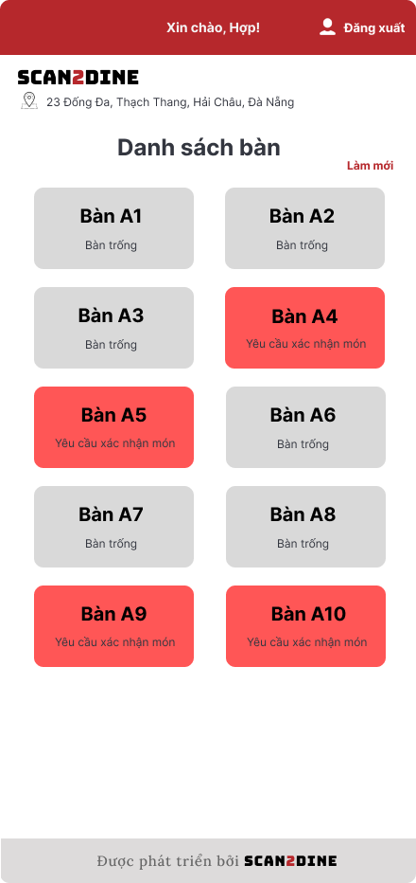
Test Case ID | Mô tả | Hành động | Điều kiện tiên quyết | Kết quả mong đợi | Kết quả thực tế | Kết quả |  |  | Kết quả |  |  | Chú thích
 |  |  |  |  |  | Vòng 1 |  |  | Vòng 2
 |  |  |  |  |  | Trạng thái | Ngày kiểm tra | Người kiểm tra | Trạng thái | Ngày kiểm tra | Người kiểm tra
GUI_SHOW Trang chủ - Nhân viên
GUI-TTNV01 | [Đăng xuất] Button |  |  | - Status: enable - Text color: white | - Status: enable - Text color: white | Passed |  | Hợp | Passed |  | Hợp
GUI-TTNV02 | [Danh sách bàn tại quầy: A] Label |  |  | - Text color: black - Status: enable | - Text color: black - Status: enable | Passed |  | Hợp | Passed |  | Hợp
GUI-TTNV03 | [Làm mới] Button |  |  | - Text color: red - Status: enable | - Text color: red - Status: enable | Passed |  | Hợp | Passed |  | Hợp
GUI-TTNV04 | [Bàn A1] Button |  |  | - Text color: black - Status: enable | - Text color: black - Status: enable | Passed |  | Hợp | Passed |  | Hợp
GUI-TTNV05 | [Bàn A2] Button |  |  | - Text color: black - Status: enable | - Text color: black - Status: enable | Passed |  | Hợp | Passed |  | Hợp
GUI-TTNV06 | [Bàn A3] Button |  |  | - Text color: black - Status: enable | - Text color: black - Status: enable | Passed |  | Hợp | Passed |  | Hợp
GUI-TTNV07 | [Bàn A4] Button |  |  | - Text color: black - Status: enable | - Text color: black - Status: enable | Passed |  | Hợp | Passed |  | Hợp
GUI-TTNV08 | [Bàn A5] Button |  |  | - Text color: black - Status: enable | - Text color: black - Status: enable | Passed |  | Hợp | Passed |  | Hợp
GUI-TTNV09 | [Bàn A6] Button |  |  | - Text color: black - Status: enable | - Text color: black - Status: enable | Passed |  | Hợp | Passed |  | Hợp
GUI-TTNV10 | [Bàn A8] Button |  |  | - Text color: black - Status: enable | - Text color: black - Status: enable | Passed |  | Hợp | Passed |  | Hợp
GUI-TTNV11 | [Bàn A9] Button |  |  | - Text color: black - Status: enable | - Text color: black - Status: enable | Passed |  | Hợp | Passed |  | Hợp
GUI-TTNV12 | [Bàn A10] Button |  |  | - Text color: black - Status: enable | - Text color: black - Status: enable | Passed |  | Hợp | Passed |  | Hợp
FUNCTION_SHOW Trang chủ - Nhân viên
FUNC-TTNV01 | Màn hình [Trang chủ] được hiển thị thành công. Ngôn ngữ hiển thị trùng với cài đặt ngôn ngữ của trình duyệt. | 1. Mở trình duyệt firefox/safari/CocCoc 2. Nhập Url vào trình duyệt: [https://login.live.com/login.srf?lc=1066] 3. Đăng nhập vào hệ thống |  | Màn hình [Trang chủ] được hiển thị thành công. Ngôn ngữ hiển thị trùng với cài đặt ngôn ngữ của trình duyệt. | Màn hình [Trang chủ] được hiển thị thành công. Ngôn ngữ hiển thị trùng với cài đặt ngôn ngữ của trình duyệt. | Passed |  | Hợp | Passed |  | Hợp
FUNC-TTNV02 | Kiểm tra chức năng khi người dùng chọn đăng xuất thoát khỏi giao diện [Trang chu] | 1. Tại giao diện chính, chọn vào button [Đăng xuất] | Passed FUNC-TTCQ01 | Điều hướng người dùng về giao diện đăng nhập | Button [Đăng xuất] không sử dụng được | Passed |  | Hợp | Passed |  | Hợp
FUNC-TTNV03 | Kiểm tra việc khi nhân viên đăng nhập vào hệ thống, tên nhân viên phục vụ tương ứng sẽ được hiển thị | 1. Quan sát khu vực hiển thị thông tin nhân viên. | Passed FUNC-TTNV01 | Tên nhân viên hiển thị chính xác đúng với quầy mà nhân viên đó được phân công. | Tên nhân viên hiển thị chính xác đúng với quầy mà nhân viên đó được phân công. | Passed |  | Hợp | Passed |  | Hợp
FUNC-TTNV04 | Kiểm tra hiển thị màn hình [Bàn A1] | 1. Chọn tại button [Bàn A1] | Passed FUNC-TTNV01 | Hệ thống điều hướng người dùng sang giao diện Bàn A1. | Hệ thống điều hướng người dùng sang giao diện Bàn A1. | Passed |  | Hợp | Passed |  | Hợp
FUNC-TTNV05 | Kiểm tra hiển thị màn hình [Bàn A2] | 1. Chọn tại button [Bàn A2] | Passed FUNC-TTNV01 | Hệ thống điều hướng người dùng sang giao diện Bàn A2. | Hệ thống điều hướng người dùng sang giao diện Bàn A2. | Passed |  | Hợp | Passed |  | Hợp
FUNC-TTNV06 | Kiểm tra hiển thị màn hình [Bàn A3] | 1. Chọn tại button [Bàn A3] | Passed FUNC-TTNV01 | Hệ thống điều hướng người dùng sang giao diện Bàn A3. | Hệ thống điều hướng người dùng sang giao diện Bàn A3. | Passed |  | Hợp | Passed |  | Hợp
FUNC-TTNV07 | Kiểm tra hiển thị màn hình [Bàn A3] | 1. Chọn tại button [Bàn A4] | Passed FUNC-TTNV01 | Hệ thống điều hướng người dùng sang giao diện Bàn A4. | Hệ thống điều hướng người dùng sang giao diện Bàn A4. | Passed |  | Hợp | Passed |  | Hợp
FUNC-TTNV08 | Kiểm tra hiển thị màn hình [Bàn A4] | 1. Chọn tại button [Bàn A5] | Passed FUNC-TTNV01 | Hệ thống điều hướng người dùng sang giao diện Bàn A5. | Hệ thống điều hướng người dùng sang giao diện Bàn A5. | Passed |  | Hợp | Passed |  | Hợp
FUNC-TTNV09 | Kiểm tra hiển thị màn hình [Bàn A5] | 1. Chọn tại button [Bàn A6] | Passed FUNC-TTNV01 | Hệ thống điều hướng người dùng sang giao diện Bàn A6. | Hệ thống điều hướng người dùng sang giao diện Bàn A6. | Passed |  | Hợp | Passed |  | Hợp
FUNC-TTNV10 | Kiểm tra làm mới màn hình khi người dùng chọn vào button [Làm mới] | 1. Chọn tại button [Làm mới] | Passed FUNC-TTNV01 | Toàn bộ danh sách bàn sẽ được làm mới lại | Toàn bộ danh sách bàn sẽ được làm mới lại | Passed |  | Hợp | Passed |  | Hợp

QLDH bàn + Xác nhận, Hủy món
Project Name | Xây dựng website gọi món thanh toán thông minh qua qr code và AI, kết nối khách hàng với quầy ăn tại chợ đêm
Module Code | Xem chi tiết đơn hàng - Nhân viên
 | Hoàn thành | Lỗi | Chưa kiểm tra | Bị chăn | Tổng số trường hợp thử nghiệm
Round 1 | 0 | 0 | 0 | 0
Round 2 |  | 0 | 0 | 0
 |  | 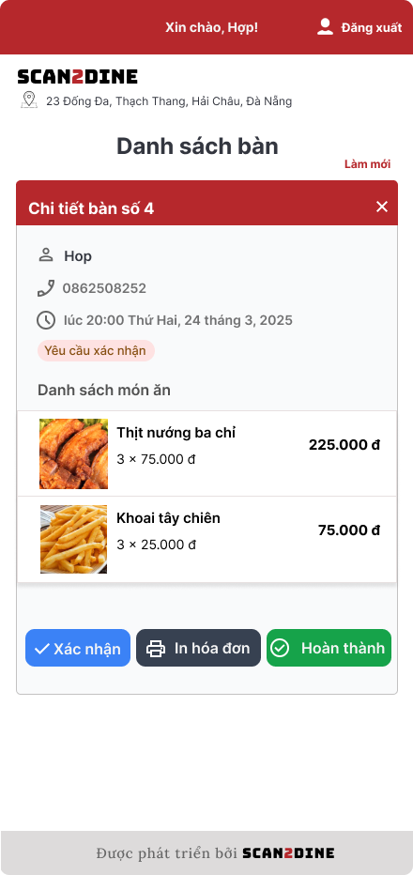
Test Case ID | Mô tả | Hành động | Điều kiện tiên quyết | Kết quả mong đợi | Kết quả thực tế | Kết quả |  |  | Kết quả |  |  | Chú thích
 |  |  |  |  |  | Vòng 1 |  |  | Vòng 2
 |  |  |  |  |  | Trạng thái | Ngày kiểm tra | Người kiểm tra | Trạng thái | Ngày kiểm tra | Người kiểm tra
GUI_SHOW Xem chi tiết đơn hàng - Nhân viên
GUI-XDHNV01 | [Chi tiết bàn số 4] Section header |  |  | - Labe;: Red - Status: Enable - Text color: White | - Labe;: Red - Status: Enable - Text color: White | Passed |  | Hợp | Passed |  | Hợp
GUI-XDHNV02 | [Họ tên khách hàng] Label |  |  | - Labe;: White - Status: Enable - Text color: Black | - Labe;: White - Status: Enable - Text color: Black | Passed |  | Hợp | Passed |  | Hợp
GUI-XDHNV03 | [Số điện thoại] Label |  |  | - Labe;: White - Status: Enable - Text color: Gray | - Labe;: White - Status: Enable - Text color: Gray | Passed |  | Hợp | Passed |  | Hợp
GUI-XDHNV04 | [Thời gian đặt món] Label |  |  | - Labe;: White - Status: Enable - Text color: Gray | - Labe;: White - Status: Enable - Text color: Gray | Passed |  | Hợp | Passed |  | Hợp
GUI-XDHNV05 | [Trạng thái: Yêu cầu xác nhận món] Label |  |  | - Labe;: White - Status: Enable - Text color: Red | - Labe;: White - Status: Enable - Text color: Red | Passed |  | Hợp | Passed |  | Hợp
GUI-XDHNV06 | [Danh sách món ăn] Section title |  |  | - Labe;: White - Status: Enable - Text color: Black | - Labe;: White - Status: Enable - Text color: Black | Passed |  | Hợp | Passed |  | Hợp
GUI-XDHNV07 | [Tên món] Label |  |  | - Labe;: White - Status: Enable - Text color: Black | - Labe;: White - Status: Enable - Text color: Black | Passed |  | Hợp | Passed |  | Hợp
GUI-XDHNV08 | [Giá món] Label |  |  | - Labe;: White - Status: Enable - Text color: Black | - Labe;: White - Status: Enable - Text color: Black | Passed |  | Hợp | Passed |  | Hợp
GUI-XDHNV09 | [Chi tiết số lượng] Label |  |  | - Labe;: White - Status: Enable - Text color: Gray | - Labe;: White - Status: Enable - Text color: Gray | Passed |  | Hợp | Passed |  | Hợp
GUI-XDHNV10 | [Tạm tính] Label |  |  | - Labe;: White - Status: Enable - Text color: Black | - Labe;: White - Status: Enable - Text color: Black | Passed |  | Hợp | Passed |  | Hợp
GUI-XDHNV11 | [Thuế] Label |  |  | - Labe;: White - Status: Enable - Text color: Black | - Labe;: White - Status: Enable - Text color: Black | Passed |  | Hợp | Passed |  | Hợp
GUI-XDHNV12 | [Tổng cộng] Label |  |  | - Labe;: White - Status: Enable - Text color: Red | - Labe;: White - Status: Enable - Text color: Red | Passed |  | Hợp | Passed |  | Hợp
GUI-XDHNV13 | [Xác nhận] Button |  |  | - Labe;: Blue - Status: Enable - Text color: Black | - Labe;: Blue - Status: Enable - Text color: Black | Passed |  | Hợp | Passed |  | Hợp
GUI-XDHNV14 | [In hóa đơn] Button |  |  | - Labe;: Black - Status: Enable - Text color: White | - Labe;: Black - Status: Enable - Text color: White
GUI-XDHNV15 | [Hoàn thành] Button |  |  | - Labe;: Green - Status: Enable - Text color: White | - Labe;: Green - Status: Enable - Text color: White
GUI-XDHNV16 | [Đóng bảng chi tiết] Icon button (X) |  |  | - Labe;: Red - Status: Enable - Text color: White | - Labe;: Red - Status: Enable - Text color: White
FUNCTION_SHOW Xem chi tiết đơn hàng - Nhân viên
FUNC-XDHNV01 | Kiểm tra hiển thị màn hình [Xem chi tiết đơn hàng] | 1. Open trình duyệt firefox/safari/CocCoc 2. Nhập Url vào trình duyệt: [url.link] 3. Nhập 'hiu' vào textbox [TÊN ĐĂNG NHẬP] 4. Nhập '123456' vào textbox [MẬT KHẨU] 5. Chọn trên button [ĐĂNG NHẬP] 6. Chọn vào bàn có trạng thái "Yêu cầu xác nhận món" |  | Màn hình [Xem chi tiết đơn hàng] được hiển thị thành công. | Màn hình [Xem chi tiết đơn hàng] được hiển thị thành công. | Passed |  | Hợp | Passed |  | Hợp
FUNC-XDHNV02 | Kiêm tra trạng thái đơn hàng khi khách hàng dặt sẽ tự động chuyển sang trạng thái "Yêu cầu xác nhận món" | 1. Kiểm tra sau khi khách hàng đặt |  | Đơn hàng mới sẽ có trạng thái "Yêu cầu xác nhận món" | Đơn hàng đã ở trạng thái "Yêu cầu xác nhận món" | Passed
FUNC-XDHNV03 | Kiểm tra hiển thị thông tin khách hàng có đúng với thông tin đã đặt không | 1. Quan sát thông tin khách hàng được hiển thị trên chi tiết đơn hàng | FUNC-XDHNV01 | Thông tin khách (tên, SĐT, thời gian) hiển thị đúng | Thông tin khách (tên, SĐT, thời gian) hiển thị đúng | Passed |  | Hợp | Passed |  | Hợp
FUNC-XDHNV04 | Kiểm tra hiển thị thông tin danh sách món ăn có đúng với thông tin đã đặt không | 1. Quan sát thông tin món ăn đã được hiển thị trên chi tiết đơn hàng | FUNC-XDHNV01 | Hiển thị đúng tên món, số lượng, đơn giá và tổng giá | Hiển thị đúng tên món, số lượng, đơn giá và tổng giá | Passed |  | Hợp | Passed |  | Hợp
FUNC-XDHNV05 | Kiểm tra việc khi người dùng chọn vào button [Xác nhận] | 1. Chọn trên button [Xác nhận] | FUNC-XDHNV01 | Trạng thái đơn đổi thành “Đang phục vụ” | Trạng thái đơn đổi thành “Đang phục vụ” | Passed |  | Hợp | Passed |  | Hợp
FUNC-XDHNV06 | Kiểm tra việc khi người dùng chọn vào button [In hóa đơn] | 1. Chọn trên button [In hóa đơn] | FUNC-XDHNV01 | Hệ thống mở giao diện in PDF hoặc file hóa đơn | Hệ thống mở giao diện in PDF hoặc file hóa đơn | Passed |  | Hợp | Passed |  | Hợp
FUNC-XDHNV07 | Kiểm tra việc khi người dùng chọn vào button [Hoàn thành] | 1. Chọn trên button [Hoàn thành] | FUNC-XDHNV01 | Trạng thái bàn chuyển sang "Bàn trống" | Trạng thái bàn chuyển sang "Bàn trống" | Passed |  | Hợp | Passed |  | Hợp
FUNC-XDHNV08 | Kiểm tra việc khi người dùng chọn vào nút đóng chi tiết đơn hàng | 1. Chọn trên [X] | FUNC-XDHNV01 | Giao diện đóng bảng chi tiết bàn | Giao diện đóng bảng chi tiết bàn | Passed |  | Hợp | Passed |  | Hợp
FUNC-XDHNV09 | Kiểm tra việc tương tác khi đơn hàng trống | 1. Vào bàn ở trạng thái "Bàn trống" | FUNC-XDHNV01 | Hiển thị thông báo “Đơn hàng trống” | Chưa code | Failed |  | Hợp | Passed |  | Hợp
FUNC-XDHNV10 | Kiểm tra việc tính tổng tiền từng món ăn đúng | 1. Mở giao diện “Chi tiết đơn hàng” 2. Kiểm tra giá từng món và số lượng | FUNC-XDHNV01 | Hiển thị đúng tổng tiền từng món ăn | Hiển thị đúng tổng tiền từng món ăn | Passed |  | Hợp | Passed |  | Hợp
FUNC-XDHNV11 | Kiểm tra việc tính tạm tính đúng | 1. Mở đơn hàng có nhiều món 2. Tính tổng giá trị các món | FUNC-XDHNV01 | Hiển thị tính đúng tạm giá món ăn | Hiển thị tính đúng tạm giá món ăn | Passed |  | Hợp | Passed |  | Hợp
FUNC-XDHNV12 | Kiểm tra việc tính tổng cộng đúng | 1. Mở đơn hàng 2. Kiểm tra giá trị thuế (ví dụ 0%) 3. Kiểm tra tổng cộng | FUNC-XDHNV01 | Hiển thị đúng tổng tiền | Hiển thị đúng tổng tiền | Passed |  | Hợp | Passed |  | Hợp
FUNC-XDHNV13 | Kiểm tra thay đổi tổng cộng khi thay đổi món | 1. Thêm/xoá món rồi xem lại đơn hàng | FUNC-XDHNV01 | Giá trị “Tổng cộng” cập nhật chính xác sau thay đổi | Giá trị “Tổng cộng” cập nhật chính xác sau thay đổi | Passed |  | Hợp | Passed |  | Hợp

Quản lý người dùng
Project Name | Xây dựng website gọi món thanh toán thông minh qua qr code và AI, kết nối khách hàng với quầy ăn tại chợ đêm
Module Code | Quản lý người dùng
 | Hoàn thành | Lỗi | Chưa kiểm tra | Bị chăn | Tổng số trường hợp thử nghiệm
Round 1 | 0 | 0 | 0 | 0
Round 2 |  | 0 | 0 | 0
 | 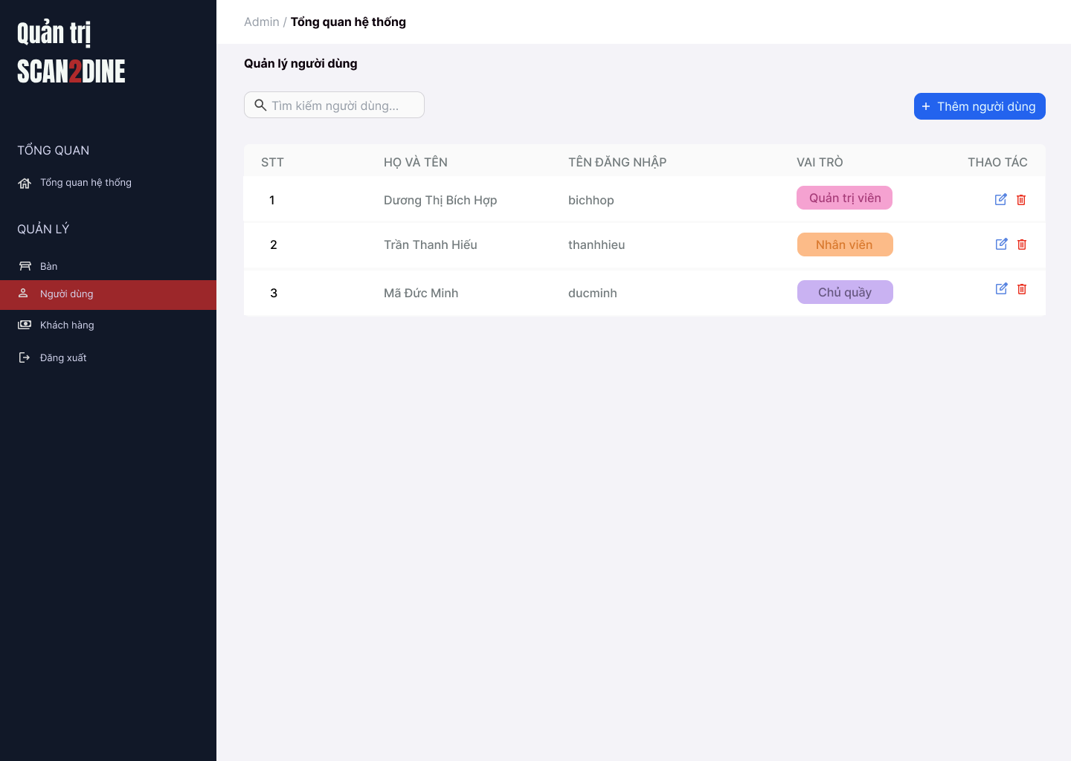
Test Case ID | Mô tả | Hành động | Điều kiện tiên quyết | Kết quả mong đợi | Kết quả thực tế | Kết quả |  |  | Kết quả |  |  | Chú thích
 |  |  |  |  |  | Vòng 1 |  |  | Vòng 2
 |  |  |  |  |  | Trạng thái | Ngày kiểm tra | Người kiểm tra | Trạng thái | Ngày kiểm tra | Người kiểm tra
GUI_SHOW Quản lý người dùng
GUI-QLND01 | [Tìm kiếm bàn] Textbox |  |  | - Label: Placeholder "Tìm kiếm bàn" - Status: Enable - Text color: Black - Background: White | - Label: Placeholder "Tìm kiếm bàn" - Status: Enable - Text color: Black - Background: White | Passed |  | Hợp | Passed |  | Hợp
GUI-QLND02 | [Tìm kiếm người dùng] Textbox |  |  | - Label: White - Status: Enable - Text color: Black | - Label: White - Status: Enable - Text color: Black | Passed |  | Hợp | Passed |  | Hợp
GUI-QLND03 | [Thêm người dùng] Button |  |  | - Label: "Thêm người dùng" - Status: Enable - Text color: White - Background color: Blue | - Label: "Thêm người dùng" - Status: Enable - Text color: White - Background color: Blue | Passed |  | Hợp | Passed |  | Hợp
GUI-QLND04 | [Danh sách người dùng] Table |  |  | - Cột: + STT + Họ và tên + Tên đăng nhập + Vai trò + Thao tác - Text color: Black | - Cột: + STT + Họ và tên + Tên đăng nhập + Vai trò + Thao tác - Text color: Black | Passed |  | Hợp | Passed |  | Hợp
GUI-QLND05 | [Sửa người dùng] Icon Button |  |  | - Icon: Cây bút (edit) - Status: Enable | - Icon: Cây bút (edit) - Status: Enable | Passed |  | Hợp | Passed |  | Hợp
GUI-QLND06 | [Xóa người dùng] Icon Button |  |  | - Icon: Thùng rác - Status: Enable | - Icon: Thùng rác - Status: Enable | Passed |  | Hợp | Passed |  | Hợp
FUNCTION_SHOW Quản lý người dùng
FUNC-QLND01 | Kiểm tra hiển thị màn hình Quản lý người dùng | 1. Mở trình duyệt firefox/safari/CocCoc 2. Nhập Url vào trình duyệt: [https://login.live.com/login.srf?lc=1066] 3. Đăng nhập vào hệ thống bằng tài khoản quản trị viên 4. Trên thanh sidebar bên trái, chọn mục [Người dùng] |  | Màn hình Quản lý người dùng được hiển thị thành công. Ngôn ngữ hiển thị trùng với cài đặt ngôn ngữ của trình duyệt. |  | Passed |  | Hợp | Passed |  | Hợp
FUNC-QLND02 | Kiểm tra việc tìm kiếm khi người dùng nhập giá trị hợp lệ tại textbox [Tìm kiếm người dùng] | 1. Nhập 'Dương Thị Bích Hợp' vào textbox [Tìm kiếm người dùng] | Passed FUNC-QLND01 | Họ tên người dùng cần tìm được hiển thị chính xác |  | Passed |  | Hợp | Passed |  | Hợp
FUNC-QLND03 | Kiểm tra việc tìm kiếm khi người dùng nhập giá trị không hợp lệ tại textbox [Tìm kiếm người dùng] | 1. Nhập 'Mã' vào textbox [Tìm kiếm người dùng] | Passed FUNC-QLND01 | Không tìm thấy kết quả tìm kiếm |  | Passed |  | Hợp | Passed |  | Hợp
FUNC-QLND04 | Kiểm tra việc tìm kiếm phân biệt chữ hoa, chữ thường khi người dùng nhập vào textbox [Tìm kiếm người dùng] | 1. Nhập 'hiếu' vào textbox [Tìm kiếm người dùng] | Passed FUNC-QLND01 | Tên người dùng cần tìm được hiển thị chính xác |  | Passed |  | Hợp | Passed |  | Hợp
FUNC-QLND05 | Kiểm tra việc tìm kiếm khi người dùng nhập giá trị không dấu vào textbox [Tìm kiếm người dùng] | 1. Nhập 'Hop' vào textbox [Tìm kiếm người dùng] | Passed FUNC-QLND01 | Tên người dùng cần tìm được hiển thị chính xác |  | Passed |  | Hợp | Passed |  | Hợp
FUNC-QLND06 | Kiểm tra việc tìm kiếm với khoảng trắng 2 đầu khi người dùng nhập vào textbox [Tìm kiếm người dùng] | 1. Nhập ' Dương ' vào textbox [Tìm kiếm bàn] | Passed FUNC-QLND01 | Tên người dùng cần tìm được hiển thị chính xác |  | Passed |  | Hợp | Passed |  | Hợp
FUNC-QLND07 | Kiểm tra việc hiển thị màn hình khi người dùng chọn vào button [Thêm người dùng] | 1. Chọn trên button [Thêm người dùng] | Passed FUNC-QLND01 | Màn hình Thêm người dùng được hiển thị |  | Passed |  | Hợp | Passed |  | Hợp
FUNC-QLND08 | Kiểm tra việc hiển thị màn hình khi người dùng chọn vào icon button [Chỉnh sửa] | 1. Chọn trên icon button [Chỉnh sửa] | Passed FUNC-QLND01 | Màn hình Chỉnh sửa người dùng được hiển thị |  | Passed |  | Hợp | Passed |  | Hợp
FUNC-QLND09 | Kiểm tra việc hiển thị màn hình khi người dùng chọn vào icon button thùng rác | 1. Chọn trên icon button thùng rác | Passed FUNC-QLND01 | Màn hình hộp thoại hiển thị thông báo xóa người dùng được hiển thị |  | Passed |  | Hợp | Passed |  | Hợp

Thêm người dùng
Project Name | Xây dựng website gọi món thanh toán thông minh qua qr code và AI, kết nối khách hàng với quầy ăn tại chợ đêm
Module Code | Thêm người dùng
 | Hoàn thành | Lỗi | Chưa kiểm tra | Bị chăn | Tổng số trường hợp thử nghiệm
Round 1 | 0 | 0 | 0 | 0
Round 2 |  | 0 | 0 | 0
 | 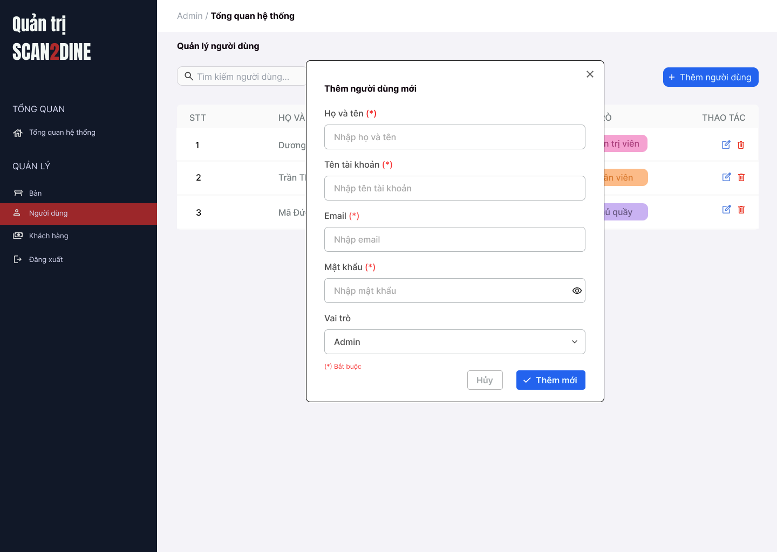
Test Case ID | Mô tả | Hành động | Điều kiện tiên quyết | Kết quả mong đợi | Kết quả thực tế | Kết quả |  |  | Kết quả |  |  | Chú thích
 |  |  |  |  |  | Vòng 1 |  |  | Vòng 2
 |  |  |  |  |  | Trạng thái | Ngày kiểm tra | Người kiểm tra | Trạng thái | Ngày kiểm tra | Người kiểm tra
GUI_SHOW Thêm người dùng
GUI-TND01 | [Họ và tên] Textbox |  |  | - Label: Black - Status: Enable - Text color: Black | - Label: Black - Status: Enable - Text color: Black | Passed |  | Hợp | Passed |  | Hợp
GUI-TND02 | [Tên tài khoản] Textbox |  |  | - Label: Black - Status: Enable - Text color: Black | - Label: Black - Status: Enable - Text color: Black | Passed |  | Hợp | Passed |  | Hợp
GUI-TND03 | [Email] Textbox |  |  | - Label: Black - Status: Enable - Text color: Black | - Label: Black - Status: Enable - Text color: Black | Passed |  | Hợp | Passed |  | Hợp
GUI-TND04 | [Mật khẩu] Textbox |  |  | - Label: Black - Status: Enable - Text color: Black | - Label: Black - Status: Enable - Text color: Black | Passed |  | Hợp | Passed |  | Hợp
GUI-TND05 | [Vai trò] Combobox |  |  | - Label: Black - Status: Enable - Default option: Admin - Text color: Black | - Label: Black - Status: Enable - Default option: Admin - Text color: Black | Passed |  | Hợp | Passed |  | Hợp
GUI-TND06 | [Thêm mới] Button |  |  | - Label: White - Status: Enable - Background: Blue - Text color: White | - Label: White - Status: Enable - Background: Blue - Text color: White | Passed |  | Hợp | Passed |  | Hợp
GUI-TND07 | [Hủy] Button |  |  | - Label: Gray - Status: Enable - Text color: Black | - Label: Gray - Status: Enable - Text color: Black | Passed |  | Hợp | Passed |  | Hợp
FUNCTION_SHOW Thêm người dùng
FUNC-TND01 | Kiểm tra hiển thị màn hình [Thêm người dùng] | 1. Mở trình duyệt firefox/safari/CocCoc 2. Nhập Url vào trình duyệt: [https://login.live.com/login.srf?lc=1066] 3. Đăng nhập vào hệ thống bằng tài khoản quản trị viên 4. Trên thanh sidebar bên trái, chọn mục [Bàn] 5. Chọn vào button [Thêm người dùng] |  | Hiển thị màn hình Thêm người dùng thành công |  | Passed |  | Hợp | Passed |  | Hợp
FUNC-TND02 | Kiểm tra việc thêm mới record [Thêm người dùng] không thành công trong trường hợp không nhập dữ liệu đến các tất cả các trường trên form | 1. Không nhập dữ liệu đến tất cả các trường trên form 2. Chọn trên button [Thêm mới] | Passed FUNC-TND01 | "Hiển thị message tại tất cả các trường bắt buộc nhập Hiển thị message: "Vui lòng nhập Họ và tên" tại textbox [Họ và tên] Hiển thị message: "Vui lòng nhập Tên tài khoản" tại textbox [tên tài khoản] Hiển thị message: "Vui lòng nhập Email" tại textbox [Email] Hiển thị message: "Vui lòng nhập Mật khẩu" tại textbox [Mật khẩu] |  | Passed |  | Hợp | Passed |  | Hợp
FUNC-TND03 | Kiểm tra việc thêm mới record [Thêm người dùng] thành công trong trường hợp nhập dữ liệu đến các tất cả các trường trên form | 1. Nhập dữ liệu hợp lệ đến tất cả các trường trên form 2. Chọn trên button [Thêm mới] |  | Hiển thị message: "Thêm người dùng thành công" |  | Passed |  | Hợp | Passed |  | Hợp
FUNC-TND04 | Kiểm tra việc thêm mới record [Thêm người dùng] thành công trong trường hợp không nhập dữ liệu đến các tất cả các trường không bắt buộc trên form | 1. Nhập dữ liệu đến các trường bắt buộc nhập 2. Không nhập dữ liệu đến các trường không bắt buộc 3. Chọn trên button [Thêm mới] | Passed FUNC-TND01 | Hiển thị message: "Thêm người dùng thành công" |  | Passed |  | Hợp | Passed |  | Hợp
FUNC-TND05 | Kiểm tra việc thêm mới record [Thêm người dùng] không thành công trong trường hợp không nhập dữ liệu đến các tất cả các trường bắt buộc trên form | 1. Nhập dữ liệu đến các trường không bắt buộc nhập 2. Không nhập dữ liệu đến các trường bắt buộc 3. Chọn trên button [Thêm mới] | Passed FUNC-TND01 | "Hiển thị message tại tất cả các trường bắt buộc nhập Hiển thị message: "Vui lòng nhập Họ và tên" tại textbox [Họ và tên] Hiển thị message: "Vui lòng nhập Tên tài khoản" tại textbox [tên tài khoản] Hiển thị message: "Vui lòng nhập Email" tại textbox [Email] Hiển thị message: "Vui lòng nhập Mật khẩu" tại textbox [Mật khẩu] |  | Passed |  | Hợp | Passed |  | Hợp
FUNC-TND06 | Kiểm tra việc thêm mới record [Thêm người dùng] không thành công trong trường hợp người dùng không nhập dữ liệu đến textbox [Họ và tên] | 1. Không nhập dữ liệu đến textbox [Họ và tên] 2. Nhập giá trị hợp lệ đến các trường còn lại 3. Chọn trên button [Thêm mới] | Passed FUNC-TND01 | Hiển thị message: "Vui lòng nhập Họ và tên" tại textbox [Họ và tên] |  | Passed |  | Hợp | Passed |  | Hợp
FUNC-TND07 | Kiểm tra thêm mới record [Thêm người dùng] không thành công trong trường hợp người dùng nhập kí tự đặc biệt đến textbox [Họ và tên] | 1. Nhập '@#^&*' đến textbox [Họ và tên] 2. Nhập giá trị hợp lệ đến các trường còn lại 3. Chọn trên button [Thêm mới] | Passed FUNC-TND01 | Hiển thị message: "Họ và tên không hợp lệ" |  | Passed |  | Hợp | Passed |  | Hợp
FUNC-TND08 | Kiểm tra thêm mới record [Thêm người dùng] thành công trong trường hợp người dùng nhập khoảng trắng 2 đầu đến textbox [Họ và tên] | 1. Nhập ' Dương Thị Bích Hợp ' đến textbox [Họ và tên] 2. Nhập giá trị hợp lệ đến các trường còn lại 3. Chọn trên button [Thêm mới] | Passed FUNC-TND01 | Hệ thống tự động trim khoảng trắng 2 đầu và đồng thời hiển thị thông báo: "Thêm người dùng mới thành công". |  | Passed |  | Hợp | Passed |  | Hợp
FUNC-TND09 | Kiểm tra thêm mới record [Thêm người dùng] thành công trong trường hợp người dùng nhập chữ đến textbox [Họ và tên] | 1. Nhập 'Dương Thị Bích Hợp' đến textbox [Họ và tên] 2. Nhập giá trị hợp lệ đến các trường còn lại 3. Chọn trên button [Thêm mới] | Passed FUNC-TND01 | Hiển thị thông báo "Thêm người dùng mới thành công". |  | Passed |  | Hợp | Passed |  | Hợp
FUNC-TND10 | Kiểm tra thêm mới record [Thêm người dùng] không thành công trong trường hợp người dùng nhập số đến textbox [Họ và tên] | 1. Nhập '12345' đến textbox [Họ và tên] 2. Nhập giá trị hợp lệ đến các trường còn lại 3. Chọn trên button [Thêm mới] | Passed FUNC-TND01 | Hiển thị message: "Họ và tên không hợp lệ" |  | Passed |  | Hợp | Passed |  | Hợp
FUNC-TND11 | Kiểm tra thêm mới record [Thêm người dùng] không thành công trong trường hợp người dùng nhập chữ và số đến textbox [Họ và tên] | 1. Nhập 'Hợp 123' đến textbox [Họ và tên] 2. Nhập giá trị hợp lệ đến các trường còn lại 3. Chọn trên button [Thêm mới] | Passed FUNC-TND01 | Hiển thị message: "Họ và tên không hợp lệ" |  | Passed |  | Hợp | Passed |  | Hợp
FUNC-TND12 | Kiểm tra thêm mới record [Thêm người dùng] không thành công trong trường hợp người dùng nhập nhỏ hơn 2 kí tự chữ đến textbox [Họ và tên] | 1. Nhập 'H' đến textbox [Họ và tên] 2. Nhập giá trị hợp lệ đến các trường còn lại 3. Chọn trên button [Thêm mới] | Passed FUNC-TND01 | Hiển thị message: "Họ và tên chỉ cho phép nhập từ 2 - 50 kí tự chữ". |  | Passed |  | Hợp | Passed |  | Hợp
FUNC-TND13 | Kiểm tra thêm mới record [Thêm người dùng] thành công trong trường hợp người dùng nhập đúng 2 kí tự chữ đến textbox [Họ và tên] | 1. Nhập 'Lê' đến textbox [Họ và tên] 2. Nhập giá trị hợp lệ đến các trường còn lại 3. Chọn trên button [Thêm mới] | Passed FUNC-TND01 | Hiển thị thông báo "Thêm người dùng mới thành công". |  | Passed |  | Hợp | Passed |  | Hợp
FUNC-TND14 | Kiểm tra thêm mới record [Thêm người dùng] thành công trong trường hợp người dùng nhập đúng 50 kí tự chữ đến textbox [Họ và tên] | 1. Nhập đúng 50 ký tự chữ đến textbox [Họ và tên] 2. Nhập giá trị hợp lệ đến các trường còn lại 3. Chọn trên button [Thêm mới] | Passed FUNC-TND01 | Hiển thị thông báo "Thêm người dùng mới thành công". |  | Passed |  | Hợp | Passed |  | Hợp
FUNC-TND15 | Kiểm tra thêm mới record [Thêm người dùng] không thành công trong trường hợp người dùng nhập lớn hơn 50 kí tự chữ đến textbox [Họ và tên] | 1. Nhập lớn hơn 50 ký tự chữ đến textbox [Họ và tên] 2. Nhập giá trị hợp lệ đến các trường còn lại 3. Chọn trên button [Thêm mới] | Passed FUNC-TND01 | Hiển thị message: "Họ và tên chỉ cho phép nhập từ 2 - 50 kí tự chữ". |  | Passed |  | Hợp | Passed |  | Hợp
FUNC-TND16 | Kiểm tra việc thêm mới record [Thêm người dùng] thành công trong trường hợp người dùng không nhập dữ liệu đến textbox [Tên tài khoản] | 1. Không nhập dữ liệu đến textbox [Tên tài khoản] 2. Nhập giá trị hợp lệ đến các trường còn lại 3. Chọn trên button [Thêm mới] | Passed FUNC-TND01 | Hiển thị message: "Vui lòng nhập Tên tài khoản" tại textbox [Tên tài khoản] |  | Passed |  | Hợp | Passed |  | Hợp
FUNC-TND17 | Kiểm tra thêm mới record [Thêm người dùng] không thành công trong trường hợp người dùng nhập kí tự đặc biệt đến textbox [Tên tài khoản] | 1. Nhập '@#^&*' đến textbox [Tên tài khoản] 2. Nhập giá trị hợp lệ đến các trường còn lại 3. Chọn trên button [Thêm mới] | Passed FUNC-TND01 | Hiển thị message: "Tên tài khoản không hợp lệ" |  | Passed |  | Hợp | Passed |  | Hợp
FUNC-TND18 | Kiểm tra thêm mới record [Thêm người dùng] thành công trong trường hợp người dùng nhập khoảng trắng 2 đầu đến textbox [Tên tài khoản] | 1. Nhập ' bichhop ' đến textbox [Tên tài khoản] 2. Nhập giá trị hợp lệ đến các trường còn lại 3. Chọn trên button [Thêm mới] | Passed FUNC-TND01 | Hệ thống tự động trim khoảng trắng 2 đầu và đồng thời hiển thị thông báo: "Thêm người dùng mới thành công". |  | Passed |  | Hợp | Passed |  | Hợp
FUNC-TND19 | Kiểm tra thêm mới record [Thêm người dùng] không thành công trong trường hợp người dùng nhập khoảng trắng ở giữa đến textbox [Tên tài khoản] | 1. Nhập 'bi ch hop' đến textbox [Tên tài khoản] 2. Nhập giá trị hợp lệ đến các trường còn lại 3. Chọn trên button [Thêm mới] | Passed FUNC-TND01 | Hiển thị message: "Tên tài khoản không hợp lệ" |  | Passed |  | Hợp | Passed |  | Hợp
FUNC-TND20 | Kiểm tra thêm mới record [Thêm người dùng] thành công trong trường hợp người dùng nhập chữ đến textbox [Tên tài khoản] | 1. Nhập 'bichhop' đến textbox [Tên tài khoản] 2. Nhập giá trị hợp lệ đến các trường còn lại 3. Chọn trên button [Thêm mới] | Passed FUNC-TND01 | Hiển thị thông báo "Thêm người dùng mới thành công". |  | Passed |  | Hợp | Passed |  | Hợp
FUNC-TND21 | Kiểm tra thêm mới record [Thêm người dùng] không thành công trong trường hợp người dùng nhập số đến textbox [Tên tài khoản] | 1. Nhập '12345' đến textbox[Tên tài khoản] 2. Nhập giá trị hợp lệ đến các trường còn lại 3. Chọn trên button [Thêm mới] | Passed FUNC-TND01 | Hiển thị message: "Họ và tên không hợp lệ" |  | Passed |  | Hợp | Passed |  | Hợp
FUNC-TND22 | Kiểm tra thêm mới record [Thêm người dùng] thành công trong trường hợp người dùng nhập chữ và số đến textbox [Tên tài khoản] | 1. Nhập 'bich123' đến textbox [Tên tài khoản] 2. Nhập giá trị hợp lệ đến các trường còn lại 3. Chọn trên button [Thêm mới] | Passed FUNC-TND01 | Hiển thị thông báo "Thêm người dùng mới thành công". |  | Passed |  | Hợp | Passed |  | Hợp
FUNC-TND23 | Kiểm tra thêm mới record [Thêm người dùng] không thành công trong trường hợp người dùng nhập nhỏ hơn 4 kí tự đến textbox [Tên tài khoản] | 1. Nhập 'hop' đến textbox [Tên tài khoản] 2. Nhập giá trị hợp lệ đến các trường còn lại 3. Chọn trên button [Thêm mới] | Passed FUNC-TND01 | Hiển thị message: "Tên tài khoản chỉ cho phép nhập từ 4 - 30 kí tự chữ hoặc chữ và số". |  | Passed |  | Hợp | Passed |  | Hợp
FUNC-TND24 | Kiểm tra thêm mới record [Thêm người dùng] thành công trong trường hợp người dùng nhập đúng 4 kí tự đến textbox [Tên tài khoản] | 1. Nhập 'hieu' đến textbox [Tên tài khoản] 2. Nhập giá trị hợp lệ đến các trường còn lại 3. Chọn trên button [Thêm mới] | Passed FUNC-TND01 | Hiển thị thông báo "Thêm người dùng mới thành công". |  | Passed |  | Hợp | Passed |  | Hợp
FUNC-TND25 | Kiểm tra thêm mới record [Thêm người dùng] thành công trong trường hợp người dùng nhập đúng 30 kí tự đến textbox [Tên tài khoản] | 1. Nhập đúng 30 ký tự chữ hoặc chữ và số đến textbox [Tên tài khoản] 2. Nhập giá trị hợp lệ đến các trường còn lại 3. Chọn trên button [Thêm mới] | Passed FUNC-TND01 | Hiển thị thông báo "Thêm người dùng mới thành công". |  | Passed |  | Hợp | Passed |  | Hợp
FUNC-TND26 | Kiểm tra thêm mới record [Thêm người dùng] không thành công trong trường hợp người dùng nhập lớn hơn 30 kí tự đến textbox [Tên tài khoản] | 1. Nhập lớn hơn 30 ký tự chữ hoặc chữ và số đến textbox [Tên tài khoản] 2. Nhập giá trị hợp lệ đến các trường còn lại 3. Chọn trên button [Thêm mới] | Passed FUNC-TND01 | Hiển thị message: "Tên tài khoản chỉ cho phép nhập từ 4 - 30 kí tự chữ hoặc chữ và số". |  | Passed |  | Hợp | Passed |  | Hợp
FUNC-TND27 | Kiểm tra thêm mới record [Thêm người dùng] không thành công trong trường hợp người dùng nhập trùng tên đã thêm đến textbox [Tên tài khoản] | 1. Nhập 'bichhop' đến textbox [Tên tài khoản] 2. Nhập giá trị hợp lệ đến các trường còn lại 3. Chọn trên button [Thêm mới] | Passed FUNC-TND01 Tên người dùng 'bichhop' đã có tên trong hệ thống. | Hiển thị message: "Tên người dùng đã tồn tại. Vui lòng nhập tên khác." |  | Passed |  | Hợp | Passed |  | Hợp
FUNC-TND28 | Kiểm tra việc thêm mới record [Thêm người dùng] không thành công trong trường hợp người dùng không nhập dữ liệu đến textbox [Email] | 1. Không nhập dữ liệu đến textbox [Email] 2. Nhập giá trị hợp lệ đến các trường còn lại 3. Chọn trên button [Thêm mới] | Passed FUNC-TND01 | Hiển thị message: "Vui lòng nhập Email" tại textbox [Email] |  | Passed |  | Hợp | Passed |  | Hợp
FUNC-TND29 | Kiểm tra thêm mới record [Thêm người dùng] thành công trong trường hợp người dùng nhập khoảng trắng 2 đầu đến textbox [Email] | 1. Nhập ' duongthibichhop1@gmail.com ' đến textbox [Email] 2. Nhập giá trị hợp lệ đến các trường còn lại 3. Chọn trên button [Thêm mới] | Passed FUNC-TND01 | Hệ thống tự động trim khoảng trắng 2 đầu và đồng thời hiển thị thông báo: "Thêm người dùng mới thành công". |  | Passed |  | Hợp | Passed |  | Hợp
FUNC-TND30 | Kiểm tra thêm mới record [Thêm người dùng] không thành công trong trường hợp người dùng nhập khoảng trắng ở giữa đến textbox [Email] | 1. Nhập 'duong thi bichhop1@gmail.com' đến textbox [Email] 2. Nhập giá trị hợp lệ đến các trường còn lại 3. Chọn trên button [Thêm mới] | Passed FUNC-TND01 | Hiển thị message: "Email không hợp lệ" |  | Passed |  | Hợp | Passed |  | Hợp
FUNC-TND31 | Kiểm tra thêm mới record [Thêm người dùng] thành công trong trường hợp người dùng nhập email đúng định dạng đến textbox [Email] | 1. Nhập 'duongthibichhop1@gmail.com' đến textbox [Email] 2. Nhập giá trị hợp lệ đến các trường còn lại 3. Chọn trên button [Thêm mới] | Passed FUNC-TND01 | Hiển thị thông báo "Thêm người dùng mới thành công". |  | Passed |  | Hợp | Passed |  | Hợp
FUNC-TND32 | Kiểm tra thêm mới record [Thêm người dùng] không thành công trong trường hợp người dùng nhập email không đúng định dạng đến textbox [Email] | 1. Nhập 'duongthibichhop1@gmail' đến textbox [Email] 2. Nhập giá trị hợp lệ đến các trường còn lại 3. Chọn trên button [Thêm mới] | Passed FUNC-TND01 | Hiển thị message: "Email không hợp lệ" |  | Passed |  | Hợp | Passed |  | Hợp
FUNC-TND33 | Kiểm tra thêm mới record [Thêm người dùng] thành công trong trường hợp người dùng nhập lớn hơn 0 và nhỏ hơn 40 ký tự đến textbox [Email] | 1. Nhập 'duongthibichhop1@gmail.com' đến textbox [Email] 2. Nhập giá trị hợp lệ đến các trường còn lại 3. Chọn trên button [Thêm mới] | Passed FUNC-TND01 | Hiển thị thông báo "Thêm người dùng mới thành công". |  | Passed |  | Hợp | Passed |  | Hợp
FUNC-TND34 | Kiểm tra thêm mới record [Thêm người dùng] thành công trong trường hợp người dùng nhập đúng 40 ký tự đến textbox [Email] | 1. Nhập 'duongthibichhop324353423423443@gmail.com' đến textbox [Email] 2. Nhập giá trị hợp lệ đến các trường còn lại 3. Chọn trên button [Thêm mới] | Passed FUNC-TND01 | Hiển thị thông báo "Thêm người dùng mới thành công". |  | Passed |  | Hợp | Passed |  | Hợp
FUNC-TND35 | Kiểm tra thêm mới record [Thêm người dùng] không thành công trong trường hợp người dùng nhập lớn hơn 40 ký tự đến textbox [Email] | 1. Nhập 'duongthibichhop3243532333423423443@gmail.com' đến textbox [Họ người dùng] 2. Nhập giá trị hợp lệ đến các trường còn lại 3. Chọn trên button [Thêm mới] | Passed FUNC-TND01 | Hiển thị message: "Email không hợp lệ" |  | Passed |  | Hợp | Passed |  | Hợp
FUNC-TND36 | Kiểm tra việc thêm mới record [Thêm người dùng] không thành công trong trường hợp người dùng không nhập dữ liệu đến textbox [Mật khẩu] | 1. Không nhập dữ liệu đến textbox [Mật khẩu] 2. Nhập giá trị hợp lệ đến các trường còn lại 3. Chọn trên button [Thêm mới] | Passed FUNC-TND01 | Hiển thị message: "Vui lòng nhập Mật khẩu" tại textbox [Mật khẩu] |  | Passed |  | Hợp | Passed |  | Hợp
FUNC-TND37 | Kiểm tra thêm mới record [Thêm người dùng] thành công trong trường hợp người dùng nhập kí tự đặc biệt đến textbox [Mật khẩu] | 1. Nhập '@#$^&*&(*' đến textbox [Mật khẩu] 2. Nhập giá trị hợp lệ đến các trường còn lại 3. Chọn trên button [Thêm mới] | Passed FUNC-TND01 | Hiển thị thông báo "Thêm người dùng mới thành công". |  | Passed |  | Hợp | Passed |  | Hợp
FUNC-TND38 | Kiểm tra thêm mới record [Thêm người dùng] thành công trong trường hợp người dùng nhập ký tự chữ đến textbox [Mật khẩu] | 1. Nhập 'bichhop' đến textbox [Mật khẩu] 2. Nhập giá trị hợp lệ đến các trường còn lại 3. Chọn trên button [Thêm mới] | Passed FUNC-TND01 | Hiển thị thông báo "Thêm người dùng mới thành công". |  | Passed |  | Hợp | Passed |  | Hợp
FUNC-TND39 | Kiểm tra thêm mới record [Thêm người dùng] thành công trong trường hợp người dùng nhập số đến textbox [Mật khẩu] | 1. Nhập '92343923' đến textbox [Mật khẩu] 2. Nhập giá trị hợp lệ đến các trường còn lại 3. Chọn trên button [Thêm mới] | Passed FUNC-TND01 | Hiển thị thông báo "Thêm người dùng mới thành công". |  | Passed |  | Hợp | Passed |  | Hợp
FUNC-TND40 | Kiểm tra thêm mới record [Thêm người dùng] thành công trong trường hợp người dùng nhập chữ và số đến textbox [Mật khẩu] | 1. Nhập 'bichop123' đến textbox [Mật khẩu] 2. Nhập giá trị hợp lệ đến các trường còn lại 3. Chọn trên button [Thêm mới] | Passed FUNC-TND01 | Hiển thị thông báo "Thêm người dùng mới thành công". |  | Passed |  | Hợp | Passed |  | Hợp
FUNC-TND41 | Kiểm tra thêm mới record [Thêm người dùng] không thành công trong trường hợp người dùng nhập nhỏ hơn 8 kí tự đến textbox [Mật khẩu] | 1. Nhập 'hop3' đến textbox [Mật khẩu] 2. Nhập giá trị hợp lệ đến các trường còn lại 3. Chọn trên button [Thêm mới] | Passed FUNC-TND01 | Hiển thị message: "Mật khẩu chỉ cho phép nhập tối thiểu 8 ký tự". |  | Passed |  | Hợp | Passed |  | Hợp
FUNC-TND42 | Kiểm tra thêm mới record [Thêm người dùng] không thành công trong trường hợp người dùng nhập đúng 8 kí tự đến textbox [Mật khẩu] | 1. Nhập 'hop@1234' đến textbox [Mật khẩu] 2. Nhập giá trị hợp lệ đến các trường còn lại 3. Chọn trên button [Thêm mới] | Passed FUNC-TND01 | Hiển thị thông báo "Thêm người dùng mới thành công". |  | Passed |  | Hợp | Passed |  | Hợp
FUNC-TND43 | Kiểm tra thêm mới record [Thêm người dùng] không thành công trong trường hợp người dùng nhập lớn hơn 8 kí tự đến textbox [Mật khẩu] | 1. Nhập 'bichhop@123' đến textbox [Mật khẩu] 2. Nhập giá trị hợp lệ đến các trường còn lại 3. Chọn trên button [Thêm mới] | Passed FUNC-TND01 | Hiển thị thông báo "Thêm người dùng mới thành công". |  | Passed |  | Hợp | Passed |  | Hợp
FUNC-TND44 | Kiểm tra thêm mới record [Thêm người dùng] thành công trong trường hợp người dùng nhập mật khẩu được mã hóa thành (*) hoặc (.) đến textbox [Mật khẩu] | 1. Nhập 'bichhop@123' đến textbox [Mật khẩu] (mật khẩu hiển thị dưới dạng * hoặc .) 2. Nhập giá trị hợp lệ đến các trường còn lại 3. Chọn trên button [Thêm mới] | Passed FUNC-TND01 | Hiển thị thông báo "Thêm người dùng mới thành công". |  | Passed |  | Hợp | Passed |  | Hợp
FUNC-TND45 | Kiểm tra việc thêm mới record [Thêm người dùng] thành công trong trường hợp người dùng không chọn dữ liệu đến combobox [Vai trò] | 1. Không nhập dữ liệu đến combobox [Vai trò] 2. Nhập giá trị hợp lệ đến các trường còn lại 3. Chọn trên button [Thêm mới] | Passed FUNC-TND01 | Hiển thị thông báo "Thêm người dùng mới thành công". |  | Passed |  | Hợp | Passed |  | Hợp
FUNC-TND46 | Kiểm tra giá trị mặc định đến combobox [Vai trò] | 1. Kiểm tra giá trị hiển thị mặc định trong combobox. | Passed FUNC-TND01 | Hiển thị giá trị mặc định của combobox [Vai trò] là Quản trị viên |  | Passed |  | Hợp | Passed |  | Hợp
FUNC-TND47 | Kiểm tra việc thêm mới record [Thêm người dùng] thành công trong trường hợp người dùng chọn giá trị bất kỳ đến combobox [Vai trò] | 1. Chọn dữ liệu bất kỳ tại đến combobox [Vai trò] 2. Nhập giá trị hợp lệ đến các trường còn lại 3. Chọn trên button [Thêm mới] | Passed FUNC-TND01 | Hiển thị giá trị mặc định của combobox [Vai trò] là Quản trị viên |  | Passed |  | Hợp | Passed |  | Hợp
FUNC-TND48 | Kiểm tra tính chính xác và đầy đủ của dữ liệu trong combobox [Vai trò] | 1. Mở combobox [Vai trò] 2. Kiểm tra danh sách các tỉnh/thành phố được hiển thị | Passed FUNC-TND01 | Danh sách đây đủ gồm 3 vai trò: Quản trị viên, Nhân viên, Chủ quầy |  | Passed |  | Hợp | Passed |  | Hợp
FUNC-TND49 | Kiểm tra hiển thị màn hình khi user chọn vào icon button [X] | 1. Click vào icon button [X] | Passed FUNC-TND01 | Hệ thống đóng màn hình thêm người dùng mới. |  | Passed |  | Hợp | Passed |  | Hợp
FUNC-TND50 | Kiểm tra hiển thị màn hình khi user chọn vào button [Hủy] | 1. Click vào button [Hủy] | Passed FUNC-TND01 | Hệ thống đóng màn hình thêm người dùng mới. |  | Passed |  | Hợp | Passed |  | Hợp

Chỉnh sửa người dùng
Project Name | Xây dựng website gọi món thanh toán thông minh qua qr code và AI, kết nối khách hàng với quầy ăn tại chợ đêm
Module Code | Chỉnh sửa người dùng
 | Hoàn thành | Lỗi | Chưa kiểm tra | Bị chăn | Tổng số trường hợp thử nghiệm
Round 1 | 0 | 0 | 0 | 0
Round 2 |  | 0 | 0 | 0
 | 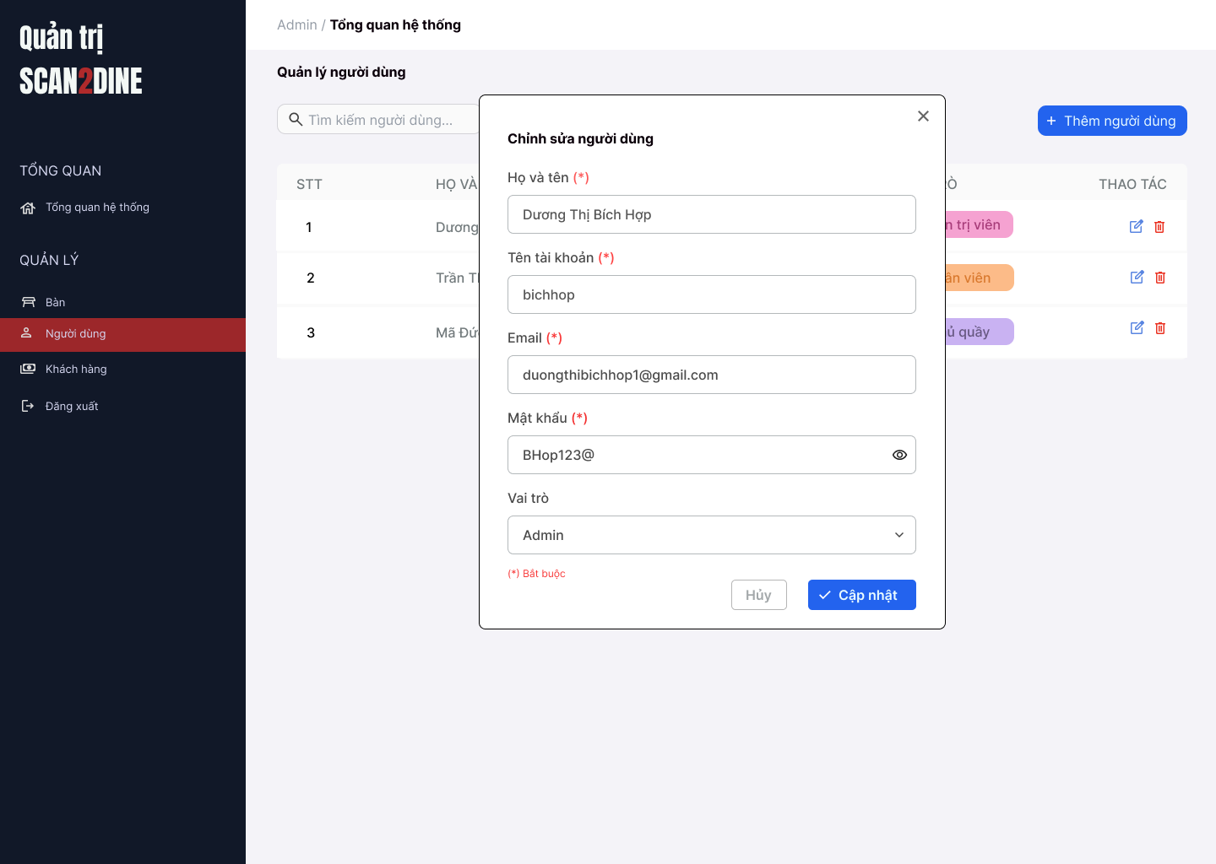
Test Case ID | Mô tả | Hành động | Điều kiện tiên quyết | Kết quả mong đợi | Kết quả thực tế | Kết quả |  |  | Kết quả |  |  | Chú thích
 |  |  |  |  |  | Vòng 1 |  |  | Vòng 2
 |  |  |  |  |  | Trạng thái | Ngày kiểm tra | Người kiểm tra | Trạng thái | Ngày kiểm tra | Người kiểm tra
GUI_SHOW Chỉnh sửa người dùng
GUI-CSND01 | [Họ và tên] Textbox |  |  | - Label: Black - Status: Enable - Text color: Black | - Label: Black - Status: Enable - Text color: Black | Passed |  | Hợp | Passed |  | Hợp
GUI-CSND02 | [Tên tài khoản] Textbox |  |  | - Label: Black - Status: Enable - Text color: Black | - Label: Black - Status: Enable - Text color: Black | Passed |  | Hợp | Passed |  | Hợp
GUI-CSND03 | [Email] Textbox |  |  | - Label: Black - Status: Enable - Text color: Black | - Label: Black - Status: Enable - Text color: Black | Passed |  | Hợp | Passed |  | Hợp
GUI-CSND04 | [Mật khẩu] Textbox |  |  | - Label: Black - Status: Enable - Text color: Black | - Label: Black - Status: Enable - Text color: Black | Passed |  | Hợp | Passed |  | Hợp
GUI-CSND05 | [Vai trò] Combobox |  |  | - Label: Black - Status: Enable - Default option: Admin - Text color: Black | - Label: Black - Status: Enable - Default option: Admin - Text color: Black | Passed |  | Hợp | Passed |  | Hợp
GUI-CSND06 | [Cập nhật] Button |  |  | - Label: White - Status: Enable - Background: Blue - Text color: White | - Label: White - Status: Enable - Background: Blue - Text color: White | Passed |  | Hợp | Passed |  | Hợp
GUI-CSND07 | [Hủy] Button |  |  | - Label: Gray - Status: Enable - Text color: Black | - Label: Gray - Status: Enable - Text color: Black | Passed |  | Hợp | Passed |  | Hợp
FUNCTION_SHOW Chỉnh sửa người dùng
FUNC-CSND01 | Kiểm tra hiển thị màn hình [Chỉnh sửa người dùng] | 1. Mở trình duyệt firefox/safari/CocCoc 2. Nhập Url vào trình duyệt: [https://login.live.com/login.srf?lc=1066] 3. Đăng nhập vào hệ thống bằng tài khoản quản trị viên 4. Trên thanh sidebar bên trái, chọn mục [Bàn] 5. Chọn vào icon button [Chỉnh sửa] tại tên của người dùng |  | Hiển thị màn hình Chỉnh sửa người dùng thành công |  | Passed |  | Hợp | Passed |  | Hợp
FUNC-CSND02 | Kiểm tra việc thêm mới record [Chỉnh sửa người dùng] không thành công trong trường hợp không nhập dữ liệu đến các tất cả các trường trên form | 1. Không nhập dữ liệu đến tất cả các trường trên form 2. Chọn trên button [Cập nhật] | Passed FUNC-CSND01 | "Hiển thị message tại tất cả các trường bắt buộc nhập Hiển thị message: "Vui lòng nhập Họ và tên" tại textbox [Họ và tên] Hiển thị message: "Vui lòng nhập Tên tài khoản" tại textbox [tên tài khoản] Hiển thị message: "Vui lòng nhập Email" tại textbox [Email] Hiển thị message: "Vui lòng nhập Mật khẩu" tại textbox [Mật khẩu] |  | Passed |  | Hợp | Passed |  | Hợp
FUNC-CSND03 | Kiểm tra việc thêm mới record [Chỉnh sửa người dùng] thành công trong trường hợp nhập dữ liệu đến các tất cả các trường trên form | 1. Nhập dữ liệu hợp lệ đến tất cả các trường trên form 2. Chọn trên button [Cập nhật] |  | Hiển thị message: "Chỉnh sửa người dùng thành công" |  | Passed |  | Hợp | Passed |  | Hợp
FUNC-CSND04 | Kiểm tra việc thêm mới record [Chỉnh sửa người dùng] thành công trong trường hợp không nhập dữ liệu đến các tất cả các trường không bắt buộc trên form | 1. Nhập dữ liệu đến các trường bắt buộc nhập 2. Không nhập dữ liệu đến các trường không bắt buộc 3. Chọn trên button [Cập nhật] | Passed FUNC-CSND01 | Hiển thị message: "Chỉnh sửa người dùng thành công" |  | Passed |  | Hợp | Passed |  | Hợp
FUNC-CSND05 | Kiểm tra việc thêm mới record [Chỉnh sửa người dùng] không thành công trong trường hợp không nhập dữ liệu đến các tất cả các trường bắt buộc trên form | 1. Nhập dữ liệu đến các trường không bắt buộc nhập 2. Không nhập dữ liệu đến các trường bắt buộc 3. Chọn trên button [Cập nhật] | Passed FUNC-CSND01 | "Hiển thị message tại tất cả các trường bắt buộc nhập Hiển thị message: "Vui lòng nhập Họ và tên" tại textbox [Họ và tên] Hiển thị message: "Vui lòng nhập Tên tài khoản" tại textbox [tên tài khoản] Hiển thị message: "Vui lòng nhập Email" tại textbox [Email] Hiển thị message: "Vui lòng nhập Mật khẩu" tại textbox [Mật khẩu] |  | Passed |  | Hợp | Passed |  | Hợp
FUNC-CSND06 | Kiểm tra việc thêm mới record [Chỉnh sửa người dùng] không thành công trong trường hợp người dùng không nhập dữ liệu đến textbox [Họ và tên] | 1. Không nhập dữ liệu đến textbox [Họ và tên] 2. Nhập giá trị hợp lệ đến các trường còn lại 3. Chọn trên button [Cập nhật] | Passed FUNC-CSND01 | Hiển thị message: "Vui lòng nhập Họ và tên" tại textbox [Họ và tên] |  | Passed |  | Hợp | Passed |  | Hợp
FUNC-CSND07 | Kiểm tra thêm mới record [Chỉnh sửa người dùng] không thành công trong trường hợp người dùng nhập kí tự đặc biệt đến textbox [Họ và tên] | 1. Nhập '@#^&*' đến textbox [Họ và tên] 2. Nhập giá trị hợp lệ đến các trường còn lại 3. Chọn trên button [Cập nhật] | Passed FUNC-CSND01 | Hiển thị message: "Họ và tên không hợp lệ" |  | Passed |  | Hợp | Passed |  | Hợp
FUNC-CSND08 | Kiểm tra thêm mới record [Chỉnh sửa người dùng] thành công trong trường hợp người dùng nhập khoảng trắng 2 đầu đến textbox [Họ và tên] | 1. Nhập ' Dương Thị Bích Hợp ' đến textbox [Họ và tên] 2. Nhập giá trị hợp lệ đến các trường còn lại 3. Chọn trên button [Cập nhật] | Passed FUNC-CSND01 | Hệ thống tự động trim khoảng trắng 2 đầu và đồng thời hiển thị thông báo: "Thêm người dùng mới thành công". |  | Passed |  | Hợp | Passed |  | Hợp
FUNC-CSND09 | Kiểm tra thêm mới record [Chỉnh sửa người dùng] thành công trong trường hợp người dùng nhập chữ đến textbox [Họ và tên] | 1. Nhập 'Dương Thị Bích Hợp' đến textbox [Họ và tên] 2. Nhập giá trị hợp lệ đến các trường còn lại 3. Chọn trên button [Cập nhật] | Passed FUNC-CSND01 | Hiển thị thông báo "Chỉnh sửa người dùng mới thành công". |  | Passed |  | Hợp | Passed |  | Hợp
FUNC-CSND10 | Kiểm tra thêm mới record [Chỉnh sửa người dùng] không thành công trong trường hợp người dùng nhập số đến textbox [Họ và tên] | 1. Nhập '12345' đến textbox [Họ và tên] 2. Nhập giá trị hợp lệ đến các trường còn lại 3. Chọn trên button [Cập nhật] | Passed FUNC-CSND01 | Hiển thị message: "Họ và tên không hợp lệ" |  | Passed |  | Hợp | Passed |  | Hợp
FUNC-CSND11 | Kiểm tra thêm mới record [Chỉnh sửa người dùng] không thành công trong trường hợp người dùng nhập chữ và số đến textbox [Họ và tên] | 1. Nhập 'Hợp 123' đến textbox [Họ và tên] 2. Nhập giá trị hợp lệ đến các trường còn lại 3. Chọn trên button [Cập nhật] | Passed FUNC-CSND01 | Hiển thị message: "Họ và tên không hợp lệ" |  | Passed |  | Hợp | Passed |  | Hợp
FUNC-CSND12 | Kiểm tra thêm mới record [Chỉnh sửa người dùng] không thành công trong trường hợp người dùng nhập nhỏ hơn 2 kí tự chữ đến textbox [Họ và tên] | 1. Nhập 'H' đến textbox [Họ và tên] 2. Nhập giá trị hợp lệ đến các trường còn lại 3. Chọn trên button [Cập nhật] | Passed FUNC-CSND01 | Hiển thị message: "Họ và tên chỉ cho phép nhập từ 2 - 50 kí tự chữ". |  | Passed |  | Hợp | Passed |  | Hợp
FUNC-CSND13 | Kiểm tra thêm mới record [Chỉnh sửa người dùng] thành công trong trường hợp người dùng nhập đúng 2 kí tự chữ đến textbox [Họ và tên] | 1. Nhập 'Lê' đến textbox [Họ và tên] 2. Nhập giá trị hợp lệ đến các trường còn lại 3. Chọn trên button [Cập nhật] | Passed FUNC-CSND01 | Hiển thị thông báo "Chỉnh sửa người dùng mới thành công". |  | Passed |  | Hợp | Passed |  | Hợp
FUNC-CSND14 | Kiểm tra thêm mới record [Chỉnh sửa người dùng] thành công trong trường hợp người dùng nhập đúng 50 kí tự chữ đến textbox [Họ và tên] | 1. Nhập đúng 50 ký tự chữ đến textbox [Họ và tên] 2. Nhập giá trị hợp lệ đến các trường còn lại 3. Chọn trên button [Cập nhật] | Passed FUNC-CSND01 | Hiển thị thông báo "Chỉnh sửa người dùng mới thành công". |  | Passed |  | Hợp | Passed |  | Hợp
FUNC-CSND15 | Kiểm tra thêm mới record [Chỉnh sửa người dùng] không thành công trong trường hợp người dùng nhập lớn hơn 50 kí tự chữ đến textbox [Họ và tên] | 1. Nhập lớn hơn 50 ký tự chữ đến textbox [Họ và tên] 2. Nhập giá trị hợp lệ đến các trường còn lại 3. Chọn trên button [Cập nhật] | Passed FUNC-CSND01 | Hiển thị message: "Họ và tên chỉ cho phép nhập từ 2 - 50 kí tự chữ". |  | Passed |  | Hợp | Passed |  | Hợp
FUNC-CSND16 | Kiểm tra việc thêm mới record [Chỉnh sửa người dùng] thành công trong trường hợp người dùng không nhập dữ liệu đến textbox [Tên tài khoản] | 1. Không nhập dữ liệu đến textbox [Tên tài khoản] 2. Nhập giá trị hợp lệ đến các trường còn lại 3. Chọn trên button [Cập nhật] | Passed FUNC-CSND01 | Hiển thị message: "Vui lòng nhập Tên tài khoản" tại textbox [Tên tài khoản] |  | Passed |  | Hợp | Passed |  | Hợp
FUNC-CSND17 | Kiểm tra thêm mới record [Chỉnh sửa người dùng] không thành công trong trường hợp người dùng nhập kí tự đặc biệt đến textbox [Tên tài khoản] | 1. Nhập '@#^&*' đến textbox [Tên tài khoản] 2. Nhập giá trị hợp lệ đến các trường còn lại 3. Chọn trên button [Cập nhật] | Passed FUNC-CSND01 | Hiển thị message: "Tên tài khoản không hợp lệ" |  | Passed |  | Hợp | Passed |  | Hợp
FUNC-CSND18 | Kiểm tra thêm mới record [Chỉnh sửa người dùng] thành công trong trường hợp người dùng nhập khoảng trắng 2 đầu đến textbox [Tên tài khoản] | 1. Nhập ' bichhop ' đến textbox [Tên tài khoản] 2. Nhập giá trị hợp lệ đến các trường còn lại 3. Chọn trên button [Cập nhật] | Passed FUNC-CSND01 | Hệ thống tự động trim khoảng trắng 2 đầu và đồng thời hiển thị thông báo: "Thêm người dùng mới thành công". |  | Passed |  | Hợp | Passed |  | Hợp
FUNC-CSND19 | Kiểm tra thêm mới record [Chỉnh sửa người dùng] không thành công trong trường hợp người dùng nhập khoảng trắng ở giữa đến textbox [Tên tài khoản] | 1. Nhập 'bi ch hop' đến textbox [Tên tài khoản] 2. Nhập giá trị hợp lệ đến các trường còn lại 3. Chọn trên button [Cập nhật] | Passed FUNC-CSND01 | Hiển thị message: "Tên tài khoản không hợp lệ" |  | Passed |  | Hợp | Passed |  | Hợp
FUNC-CSND20 | Kiểm tra thêm mới record [Chỉnh sửa người dùng] thành công trong trường hợp người dùng nhập chữ đến textbox [Tên tài khoản] | 1. Nhập 'bichhop' đến textbox [Tên tài khoản] 2. Nhập giá trị hợp lệ đến các trường còn lại 3. Chọn trên button [Cập nhật] | Passed FUNC-CSND01 | Hiển thị thông báo "Chỉnh sửa người dùng mới thành công". |  | Passed |  | Hợp | Passed |  | Hợp
FUNC-CSND21 | Kiểm tra thêm mới record [Chỉnh sửa người dùng] không thành công trong trường hợp người dùng nhập số đến textbox [Tên tài khoản] | 1. Nhập '12345' đến textbox[Tên tài khoản] 2. Nhập giá trị hợp lệ đến các trường còn lại 3. Chọn trên button [Cập nhật] | Passed FUNC-CSND01 | Hiển thị message: "Họ và tên không hợp lệ" |  | Passed |  | Hợp | Passed |  | Hợp
FUNC-CSND22 | Kiểm tra thêm mới record [Chỉnh sửa người dùng] thành công trong trường hợp người dùng nhập chữ và số đến textbox [Tên tài khoản] | 1. Nhập 'bich123' đến textbox [Tên tài khoản] 2. Nhập giá trị hợp lệ đến các trường còn lại 3. Chọn trên button [Cập nhật] | Passed FUNC-CSND01 | Hiển thị thông báo "Chỉnh sửa người dùng mới thành công". |  | Passed |  | Hợp | Passed |  | Hợp
FUNC-CSND23 | Kiểm tra thêm mới record [Chỉnh sửa người dùng] không thành công trong trường hợp người dùng nhập nhỏ hơn 4 kí tự đến textbox [Tên tài khoản] | 1. Nhập 'hop' đến textbox [Tên tài khoản] 2. Nhập giá trị hợp lệ đến các trường còn lại 3. Chọn trên button [Cập nhật] | Passed FUNC-CSND01 | Hiển thị message: "Tên tài khoản chỉ cho phép nhập từ 4 - 30 kí tự chữ hoặc chữ và số". |  | Passed |  | Hợp | Passed |  | Hợp
FUNC-CSND24 | Kiểm tra thêm mới record [Chỉnh sửa người dùng] thành công trong trường hợp người dùng nhập đúng 4 kí tự đến textbox [Tên tài khoản] | 1. Nhập 'hieu' đến textbox [Tên tài khoản] 2. Nhập giá trị hợp lệ đến các trường còn lại 3. Chọn trên button [Cập nhật] | Passed FUNC-CSND01 | Hiển thị thông báo "Chỉnh sửa người dùng mới thành công". |  | Passed |  | Hợp | Passed |  | Hợp
FUNC-CSND25 | Kiểm tra thêm mới record [Chỉnh sửa người dùng] thành công trong trường hợp người dùng nhập đúng 30 kí tự đến textbox [Tên tài khoản] | 1. Nhập đúng 30 ký tự chữ hoặc chữ và số đến textbox [Tên tài khoản] 2. Nhập giá trị hợp lệ đến các trường còn lại 3. Chọn trên button [Cập nhật] | Passed FUNC-CSND01 | Hiển thị thông báo "Chỉnh sửa người dùng mới thành công". |  | Passed |  | Hợp | Passed |  | Hợp
FUNC-CSND26 | Kiểm tra thêm mới record [Chỉnh sửa người dùng] không thành công trong trường hợp người dùng nhập lớn hơn 30 kí tự đến textbox [Tên tài khoản] | 1. Nhập lớn hơn 30 ký tự chữ hoặc chữ và số đến textbox [Tên tài khoản] 2. Nhập giá trị hợp lệ đến các trường còn lại 3. Chọn trên button [Cập nhật] | Passed FUNC-CSND01 | Hiển thị message: "Tên tài khoản chỉ cho phép nhập từ 4 - 30 kí tự chữ hoặc chữ và số". |  | Passed |  | Hợp | Passed |  | Hợp
FUNC-CSND27 | Kiểm tra thêm mới record [Chỉnh sửa người dùng] không thành công trong trường hợp người dùng nhập trùng tên đã thêm đến textbox [Tên tài khoản] | 1. Nhập 'bichhop' đến textbox [Tên tài khoản] 2. Nhập giá trị hợp lệ đến các trường còn lại 3. Chọn trên button [Cập nhật] | Passed FUNC-CSND01 Tên người dùng 'bichhop' đã có tên trong hệ thống. | Hiển thị message: "Tên người dùng đã tồn tại. Vui lòng nhập tên khác." |  | Passed |  | Hợp | Passed |  | Hợp
FUNC-CSND28 | Kiểm tra việc thêm mới record [Chỉnh sửa người dùng] không thành công trong trường hợp người dùng không nhập dữ liệu đến textbox [Email] | 1. Không nhập dữ liệu đến textbox [Email] 2. Nhập giá trị hợp lệ đến các trường còn lại 3. Chọn trên button [Cập nhật] | Passed FUNC-CSND01 | Hiển thị message: "Vui lòng nhập Email" tại textbox [Email] |  | Passed |  | Hợp | Passed |  | Hợp
FUNC-CSND29 | Kiểm tra thêm mới record [Chỉnh sửa người dùng] thành công trong trường hợp người dùng nhập khoảng trắng 2 đầu đến textbox [Email] | 1. Nhập ' duongthibichhop1@gmail.com ' đến textbox [Email] 2. Nhập giá trị hợp lệ đến các trường còn lại 3. Chọn trên button [Cập nhật] | Passed FUNC-CSND01 | Hệ thống tự động trim khoảng trắng 2 đầu và đồng thời hiển thị thông báo: "Thêm người dùng mới thành công". |  | Passed |  | Hợp | Passed |  | Hợp
FUNC-CSND30 | Kiểm tra thêm mới record [Chỉnh sửa người dùng] không thành công trong trường hợp người dùng nhập khoảng trắng ở giữa đến textbox [Email] | 1. Nhập 'duong thi bichhop1@gmail.com' đến textbox [Email] 2. Nhập giá trị hợp lệ đến các trường còn lại 3. Chọn trên button [Cập nhật] | Passed FUNC-CSND01 | Hiển thị message: "Email không hợp lệ" |  | Passed |  | Hợp | Passed |  | Hợp
FUNC-CSND31 | Kiểm tra thêm mới record [Chỉnh sửa người dùng] thành công trong trường hợp người dùng nhập email đúng định dạng đến textbox [Email] | 1. Nhập 'duongthibichhop1@gmail.com' đến textbox [Email] 2. Nhập giá trị hợp lệ đến các trường còn lại 3. Chọn trên button [Cập nhật] | Passed FUNC-CSND01 | Hiển thị thông báo "Chỉnh sửa người dùng mới thành công". |  | Passed |  | Hợp | Passed |  | Hợp
FUNC-CSND32 | Kiểm tra thêm mới record [Chỉnh sửa người dùng] không thành công trong trường hợp người dùng nhập email không đúng định dạng đến textbox [Email] | 1. Nhập 'duongthibichhop1@gmail' đến textbox [Email] 2. Nhập giá trị hợp lệ đến các trường còn lại 3. Chọn trên button [Cập nhật] | Passed FUNC-CSND01 | Hiển thị message: "Email không hợp lệ" |  | Passed |  | Hợp | Passed |  | Hợp
FUNC-CSND33 | Kiểm tra thêm mới record [Chỉnh sửa người dùng] thành công trong trường hợp người dùng nhập lớn hơn 0 và nhỏ hơn 40 ký tự đến textbox [Email] | 1. Nhập 'duongthibichhop1@gmail.com' đến textbox [Email] 2. Nhập giá trị hợp lệ đến các trường còn lại 3. Chọn trên button [Cập nhật] | Passed FUNC-CSND01 | Hiển thị thông báo "Chỉnh sửa người dùng mới thành công". |  | Passed |  | Hợp | Passed |  | Hợp
FUNC-CSND34 | Kiểm tra thêm mới record [Chỉnh sửa người dùng] thành công trong trường hợp người dùng nhập đúng 40 ký tự đến textbox [Email] | 1. Nhập 'duongthibichhop324353423423443@gmail.com' đến textbox [Email] 2. Nhập giá trị hợp lệ đến các trường còn lại 3. Chọn trên button [Cập nhật] | Passed FUNC-CSND01 | Hiển thị thông báo "Chỉnh sửa người dùng mới thành công". |  | Passed |  | Hợp | Passed |  | Hợp
FUNC-CSND35 | Kiểm tra thêm mới record [Chỉnh sửa người dùng] không thành công trong trường hợp người dùng nhập lớn hơn 40 ký tự đến textbox [Email] | 1. Nhập 'duongthibichhop3243532333423423443@gmail.com' đến textbox [Họ người dùng] 2. Nhập giá trị hợp lệ đến các trường còn lại 3. Chọn trên button [Cập nhật] | Passed FUNC-CSND01 | Hiển thị message: "Email không hợp lệ" |  | Passed |  | Hợp | Passed |  | Hợp
FUNC-CSND36 | Kiểm tra việc thêm mới record [Chỉnh sửa người dùng] không thành công trong trường hợp người dùng không nhập dữ liệu đến textbox [Mật khẩu] | 1. Không nhập dữ liệu đến textbox [Mật khẩu] 2. Nhập giá trị hợp lệ đến các trường còn lại 3. Chọn trên button [Cập nhật] | Passed FUNC-CSND01 | Hiển thị message: "Vui lòng nhập Mật khẩu" tại textbox [Mật khẩu] |  | Passed |  | Hợp | Passed |  | Hợp
FUNC-CSND37 | Kiểm tra thêm mới record [Chỉnh sửa người dùng] thành công trong trường hợp người dùng nhập kí tự đặc biệt đến textbox [Mật khẩu] | 1. Nhập '@#$^&*&(*' đến textbox [Mật khẩu] 2. Nhập giá trị hợp lệ đến các trường còn lại 3. Chọn trên button [Cập nhật] | Passed FUNC-CSND01 | Hiển thị thông báo "Chỉnh sửa người dùng mới thành công". |  | Passed |  | Hợp | Passed |  | Hợp
FUNC-CSND38 | Kiểm tra thêm mới record [Chỉnh sửa người dùng] thành công trong trường hợp người dùng nhập ký tự chữ đến textbox [Mật khẩu] | 1. Nhập 'bichhop' đến textbox [Mật khẩu] 2. Nhập giá trị hợp lệ đến các trường còn lại 3. Chọn trên button [Cập nhật] | Passed FUNC-CSND01 | Hiển thị thông báo "Chỉnh sửa người dùng mới thành công". |  | Passed |  | Hợp | Passed |  | Hợp
FUNC-CSND39 | Kiểm tra thêm mới record [Chỉnh sửa người dùng] thành công trong trường hợp người dùng nhập số đến textbox [Mật khẩu] | 1. Nhập '92343923' đến textbox [Mật khẩu] 2. Nhập giá trị hợp lệ đến các trường còn lại 3. Chọn trên button [Cập nhật] | Passed FUNC-CSND01 | Hiển thị thông báo "Chỉnh sửa người dùng mới thành công". |  | Passed |  | Hợp | Passed |  | Hợp
FUNC-CSND40 | Kiểm tra thêm mới record [Chỉnh sửa người dùng] thành công trong trường hợp người dùng nhập chữ và số đến textbox [Mật khẩu] | 1. Nhập 'bichop123' đến textbox [Mật khẩu] 2. Nhập giá trị hợp lệ đến các trường còn lại 3. Chọn trên button [Cập nhật] | Passed FUNC-CSND01 | Hiển thị thông báo "Chỉnh sửa người dùng mới thành công". |  | Passed |  | Hợp | Passed |  | Hợp
FUNC-CSND41 | Kiểm tra thêm mới record [Chỉnh sửa người dùng] không thành công trong trường hợp người dùng nhập nhỏ hơn 8 kí tự đến textbox [Mật khẩu] | 1. Nhập 'hop3' đến textbox [Mật khẩu] 2. Nhập giá trị hợp lệ đến các trường còn lại 3. Chọn trên button [Cập nhật] | Passed FUNC-CSND01 | Hiển thị message: "Mật khẩu chỉ cho phép nhập tối thiểu 8 ký tự". |  | Passed |  | Hợp | Passed |  | Hợp
FUNC-CSND42 | Kiểm tra thêm mới record [Chỉnh sửa người dùng] không thành công trong trường hợp người dùng nhập đúng 8 kí tự đến textbox [Mật khẩu] | 1. Nhập 'hop@1234' đến textbox [Mật khẩu] 2. Nhập giá trị hợp lệ đến các trường còn lại 3. Chọn trên button [Cập nhật] | Passed FUNC-CSND01 | Hiển thị thông báo "Chỉnh sửa người dùng mới thành công". |  | Passed |  | Hợp | Passed |  | Hợp
FUNC-CSND43 | Kiểm tra thêm mới record [Chỉnh sửa người dùng] không thành công trong trường hợp người dùng nhập lớn hơn 8 kí tự đến textbox [Mật khẩu] | 1. Nhập 'bichhop@123' đến textbox [Mật khẩu] 2. Nhập giá trị hợp lệ đến các trường còn lại 3. Chọn trên button [Cập nhật] | Passed FUNC-CSND01 | Hiển thị thông báo "Chỉnh sửa người dùng mới thành công". |  | Passed |  | Hợp | Passed |  | Hợp
FUNC-CSND44 | Kiểm tra thêm mới record [Chỉnh sửa người dùng] thành công trong trường hợp người dùng nhập mật khẩu được mã hóa thành (*) hoặc (.) đến textbox [Mật khẩu] | 1. Nhập 'bichhop@123' đến textbox [Mật khẩu] (mật khẩu hiển thị dưới dạng * hoặc .) 2. Nhập giá trị hợp lệ đến các trường còn lại 3. Chọn trên button [Cập nhật] | Passed FUNC-CSND01 | Hiển thị thông báo "Chỉnh sửa người dùng mới thành công". |  | Passed |  | Hợp | Passed |  | Hợp
FUNC-CSND45 | Kiểm tra việc thêm mới record [Chỉnh sửa người dùng] thành công trong trường hợp người dùng không chọn dữ liệu đến combobox [Vai trò] | 1. Không nhập dữ liệu đến combobox [Vai trò] 2. Nhập giá trị hợp lệ đến các trường còn lại 3. Chọn trên button [Cập nhật] | Passed FUNC-CSND01 | Hiển thị thông báo "Chỉnh sửa người dùng mới thành công". |  | Passed |  | Hợp | Passed |  | Hợp
FUNC-CSND46 | Kiểm tra giá trị mặc định đến combobox [Vai trò] | 1. Kiểm tra giá trị hiển thị mặc định trong combobox. | Passed FUNC-CSND01 | Hiển thị giá trị mặc định của combobox [Vai trò] là Quản trị viên |  | Passed |  | Hợp | Passed |  | Hợp
FUNC-CSND47 | Kiểm tra việc thêm mới record [Chỉnh sửa người dùng] thành công trong trường hợp người dùng chọn giá trị bất kỳ đến combobox [Vai trò] | 1. Chọn dữ liệu bất kỳ tại đến combobox [Vai trò] 2. Nhập giá trị hợp lệ đến các trường còn lại 3. Chọn trên button [Cập nhật] | Passed FUNC-CSND01 | Hiển thị giá trị mặc định của combobox [Vai trò] là Quản trị viên |  | Passed |  | Hợp | Passed |  | Hợp
FUNC-CSND48 | Kiểm tra tính chính xác và đầy đủ của dữ liệu trong combobox [Vai trò] | 1. Mở combobox [Vai trò] 2. Kiểm tra danh sách các tỉnh/thành phố được hiển thị | Passed FUNC-CSND01 | Danh sách đây đủ gồm 3 vai trò: Quản trị viên, Nhân viên, Chủ quầy |  | Passed |  | Hợp | Passed |  | Hợp
FUNC-CSND49 | Kiểm tra hiển thị màn hình khi user chọn vào icon button [X] | 1. Click vào icon button [X] | Passed FUNC-CSND01 | Hệ thống đóng màn hình thêm người dùng mới. |  | Passed |  | Hợp | Passed |  | Hợp
FUNC-CSND50 | Kiểm tra hiển thị màn hình khi user chọn vào button [Hủy] | 1. Click vào button [Hủy] | Passed FUNC-CSND01 | Hệ thống đóng màn hình thêm người dùng mới. |  | Passed |  | Hợp | Passed |  | Hợp

Xóa người dùng
Project Name | Xây dựng website gọi món thanh toán thông minh qua qr code và AI, kết nối khách hàng với quầy ăn tại chợ đêm
Module Code | Xóa người dùng
 | Hoàn thành | Lỗi | Chưa kiểm tra | Bị chăn | Tổng số trường hợp thử nghiệm
Round 1 | 0 | 0 | 0 | 0
Round 2 |  | 0 | 0 | 0
 | 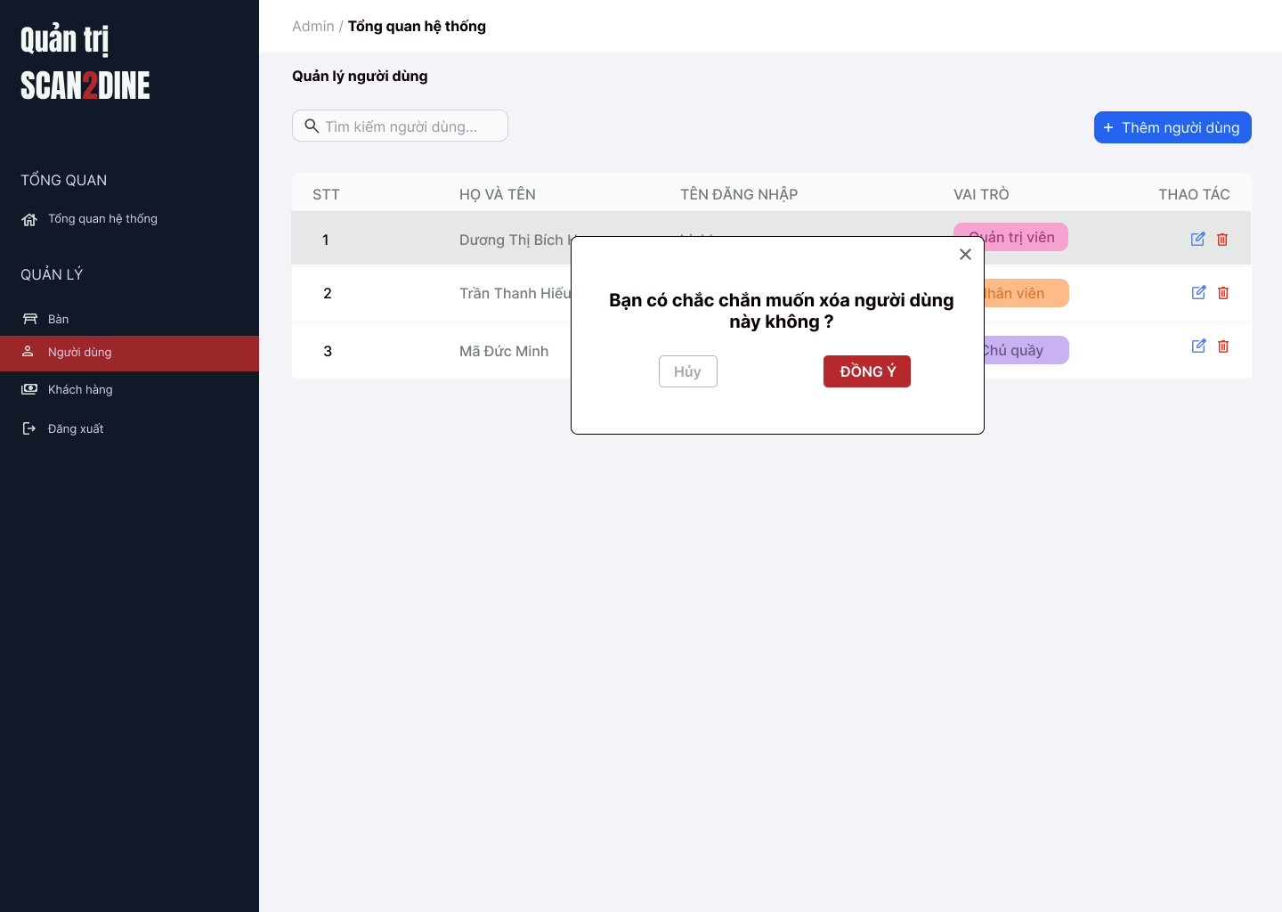
Test Case ID | Mô tả | Hành động | Điều kiện tiên quyết | Kết quả mong đợi | Kết quả thực tế | Kết quả |  |  | Kết quả |  |  | Chú thích
 |  |  |  |  |  | Vòng 1 |  |  | Vòng 2
 |  |  |  |  |  | Trạng thái | Ngày kiểm tra | Người kiểm tra | Trạng thái | Ngày kiểm tra | Người kiểm tra
GUI_SHOW Xóa người dùng
GUI-XND01 | [Hộp thoại xác nhận] Modal |  |  | - Label: "Bạn có muốn xóa người dùng [Dương Thị Bích Hợp] không?" - Status: Enable - Text color: Black - Background: White | - Label: "Bạn có muốn xóa người dùng [Dương Thị Bích Hợp] không?" - Status: Enable - Text color: Black - Background: White | Passed |  | Hợp | Passed |  | Hợp
GUI-XND02 | [Nút "Không"] Button |  |  | - Label: "Không" - Status: Enable - Text color: White - Background: Red | - Label: "Không" - Status: Enable - Text color: White - Background: Red | Passed |  | Hợp | Passed |  | Hợp
GUI-XND03 | [Nút "Đồng ý"] Button |  |  | - Label: "Đồng ý" - Status: Enable - Text color: White - Background: Green | - Label: "Đồng ý" - Status: Enable - Text color: White - Background: Green | Passed |  | Hợp | Passed |  | Hợp
GUI-XND04 | [Nút đóng hộp thoại] Icon Button |  |  | - Icon: "X" góc bên phải - Status: Enable | - Icon: "X" góc bên phải - Status: Enable | Passed |  | Hợp | Passed |  | Hợp
FUNCTION_SHOW Xóa người dùng
FUNC-XND01 | Kiểm tra hiển thị màn hình [Người dùng] | 1. Mở trình duyệt firefox/safari/CocCoc 2. Nhập Url vào trình duyệt: [https://login.live.com/login.srf?lc=1066] 3. Đăng nhập vào hệ thống bằng tài khoản quản trị viên 4. Trên thanh sidebar bên trái, chọn mục [Người dùng] |  | Màn hình [Người dùng] được hiển thị thành công. Ngôn ngữ hiển thị trùng với cài đặt ngôn ngữ của trình duyệt. |  | Passed |  | Hợp | Passed |  | Hợp
FUNC-XND02 | Kiểm tra hiển thị hộp thoại xóa khi người dùng chọn icon button thùng rác tại 1 người dùng | 1. Chọn trên icon button thùng rác tại người dùng với họ và tên "Dương Thị Bích Hợp" | Passed FUNC-XND01 | Hiển thị hộp thoại xóa người dùng thành công |  | Passed |  | Hợp | Passed |  | Hợp
FUNC-XND03 | Kiểm tra việc khi người dùng chọn button [Hủy] trên hộp thoại thông báo xác nhận xóa | 1. Chọn button [Hủy] trên hộ thoại thông báo xác nhận xóa | Passed FUNC-XND01 | Không xóa người dùng, đóng hộp thoại |  | Passed |  | Hợp | Passed |  | Hợp
FUNC-XND04 | Kiểm tra việc khi người dùng chọn button [Đồng ý] trên hộp thoại thông báo xác nhận xóa | 1. Chọn trên button [Đồng ý] trên hộ thoại thông báo xác nhận xóa | Passed FUNC-XND01 | Người dùng bị xóa khỏi danh sách |  | Passed |  | Hợp | Passed |  | Hợp
FUNC-XND05 | Hộp thoại thông báo đóng lại khi người dùng chọn icon button [X] | 1. Chọn icon button [X] | Passed FUNC-XND01 | Hộp thoại thông báo đóng lại |  | Passed |  | Hợp | Passed |  | Hợp

Quản lý bàn
Project Name | Xây dựng website gọi món thanh toán thông minh qua qr code và AI, kết nối khách hàng với quầy ăn tại chợ đêm
Module Code | Quản lý bàn
 | Hoàn thành | Lỗi | Chưa kiểm tra | Bị chăn | Tổng số trường hợp thử nghiệm
Round 1 | 0 | 0 | 0 | 0
Round 2 |  | 0 | 0 | 0
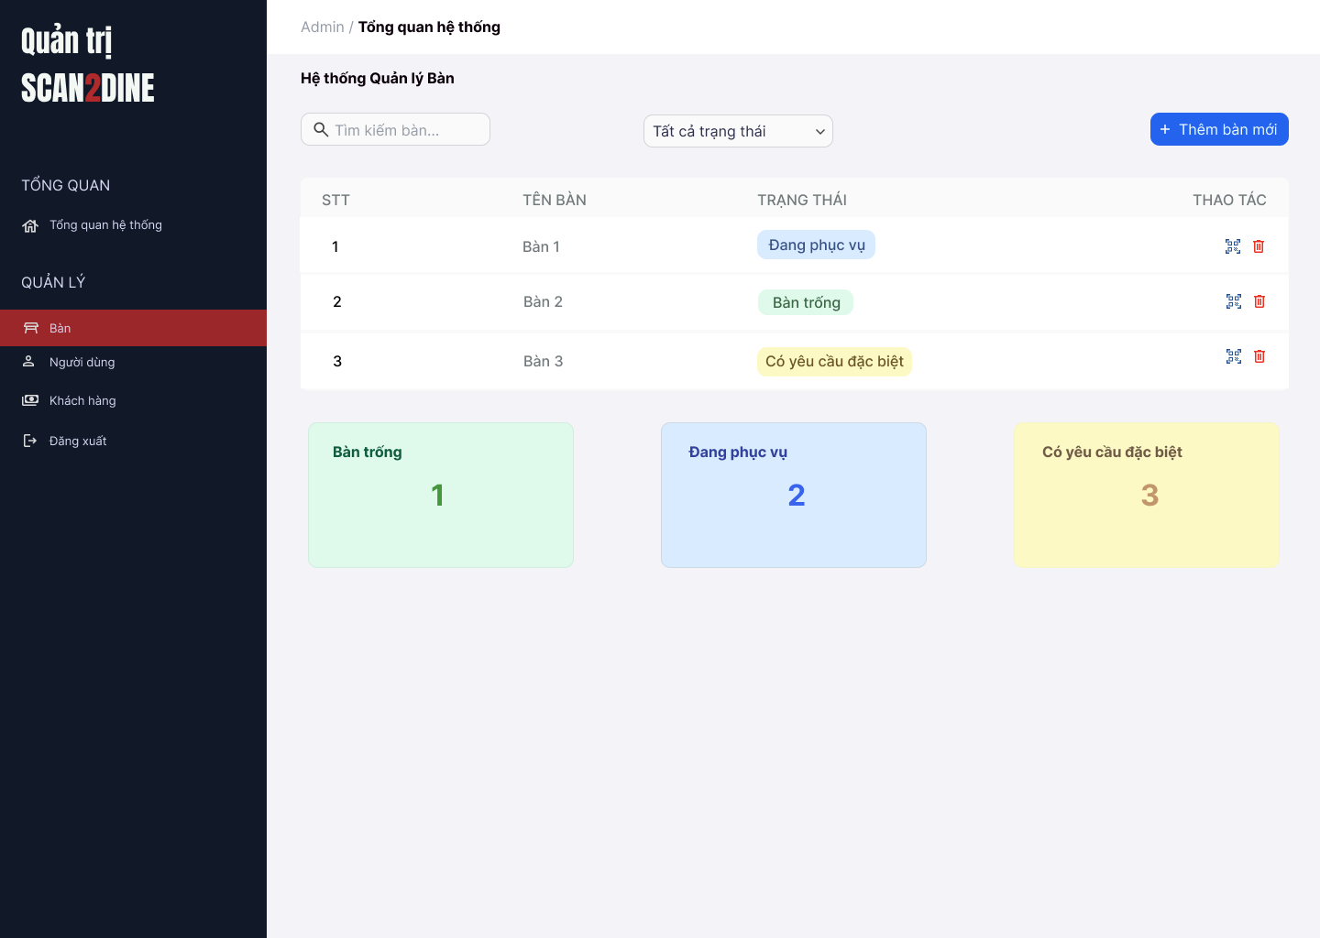 |  |  |  | 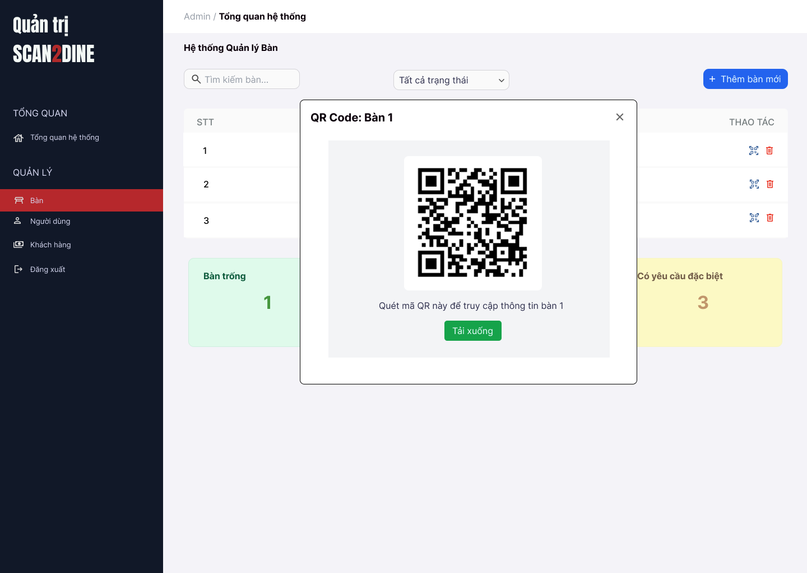
Test Case ID | Mô tả | Hành động | Điều kiện tiên quyết | Kết quả mong đợi | Kết quả thực tế | Kết quả |  |  | Kết quả |  |  | Chú thích
 |  |  |  |  |  | Vòng 1 |  |  | Vòng 2
 |  |  |  |  |  | Trạng thái | Ngày kiểm tra | Người kiểm tra | Trạng thái | Ngày kiểm tra | Người kiểm tra
GUI_SHOW Quản lý bàn
GUI-QLB01 | [Tìm kiếm bàn] Textbox |  |  | - Label: Placeholder "Tìm kiếm bàn" - Status: Enable - Text color: Black - Background: White | - Label: Placeholder "Tìm kiếm bàn" - Status: Enable - Text color: Black - Background: White | Passed |  | Hợp | Passed |  | Hợp
GUI-TTNV02 | [Bộ lọc trạng thái] Dropdown |  |  | - Label: "Tất cả trạng thái" - Status: Enable - Text color: Black - Background: White - Option: + Tất cả trạng thái + Bàn trống + Đang phục vụ + Có yêu cầu đặc biệt | - Label: "Tất cả trạng thái" - Status: Enable - Text color: Black - Background: White - Option: + Tất cả trạng thái + Bàn trống + Đang phục vụ + Có yêu cầu đặc biệt | Passed |  | Hợp | Passed |  | Hợp
GUI-TTNV03 | [Thêm bàn mới] Button |  |  | - Label: "Thêm bàn mới" - Status: Enable - Text color: White - Background: Blue | - Label: "Thêm bàn mới" - Status: Enable - Text color: White - Background: Blue | Passed |  | Hợp | Passed |  | Hợp
GUI-TTNV04 | [Bàng danh sách bàn] Table |  |  | - Cột: + STT + Tên bàn + Trạng thái + Thao tác - Status: Enable - Text color: Black | - Cột: + STT + Tên bàn + Trạng thái + Thao tác - Status: Enable - Text color: Black | Passed |  | Hợp | Passed |  | Hợp
GUI-TTNV05 | [Xóa bàn] Icon Button |  |  | - Icon: Biểu tượng "thùng rác" - Status: Enable - Background: White | - Icon: Biểu tượng "thùng rác" - Status: Enable - Background: White | Passed |  | Hợp | Passed |  | Hợp
GUI-TTNV06 | [Thống kê bàn] Card |  |  | - Số lượng và trạng thái bàn (hiển thị dưới dạng card): + Bàn trống: nền xanh lá nhạt + Đang phục vụ: nền xanh dương nhạt + Có yêu cầu đặc biệt: nền vàng nhạt | - Số lượng và trạng thái bàn (hiển thị dưới dạng card): + Bàn trống: nền xanh lá nhạt + Đang phục vụ: nền xanh dương nhạt + Có yêu cầu đặc biệt: nền vàng nhạt | Passed |  | Hợp | Passed |  | Hợp
FUNCTION_SHOW Quản lý bàn
FUNC-QLB01 | Kiểm tra hiển thị màn hình Quản lý bàn | 1. Mở trình duyệt firefox/safari/CocCoc 2. Nhập Url vào trình duyệt: [https://login.live.com/login.srf?lc=1066] 3. Đăng nhập vào hệ thống bằng tài khoản quản trị viên 4. Trên thanh sidebar bên trái, chọn mục [Bàn] |  | Màn hình [Quản lý bàn] được hiển thị thành công. Ngôn ngữ hiển thị trùng với cài đặt ngôn ngữ của trình duyệt. | Màn hình [Quản lý bàn] được hiển thị thành công. Ngôn ngữ hiển thị trùng với cài đặt ngôn ngữ của trình duyệt. | Passed |  | Hợp | Passed |  | Hợp
FUNC-QLB02 | Kiểm tra việc tìm kiếm với số bàn chính xác khi người dùng nhập vào textbox [Tìm kiếm bàn] | 1. Nhập '1' vào textbox [Tìm kiếm bàn] | Passed FUNC-QLB01 | Số bàn được hiển thị đúng với số bàn mà người dùng tìm. | Số bàn được hiển thị đúng với số bàn mà người dùng tìm. | Passed |  | Hợp | Passed |  | Hợp
FUNC-QLB03 | Kiểm tra việc tìm kiếm với số bàn không tồn tại khi người dùng nhập vào textbox [Tìm kiếm bàn] | 1. Nhập '1000' vào textbox [Tìm kiếm bàn] | Passed FUNC-QLB01 | Không hiển thị kết quả tìm kiếm | Không hiển thị kết quả tìm kiếm | Passed |  | Hợp | Passed |  | Hợp
FUNC-QLB05 | Kiểm tra việc tìm kiếm với khoảng trắng 2 đầu khi người dùng nhập vào textbox [Tìm kiếm bàn] | 1. Nhập ' 3 ' vào textbox [Tìm kiếm bàn] | Passed FUNC-QLB01 | Số bàn được hiển thị đúng với số bàn mà người dùng tìm. | Không hiển thị kết quả tìm kiếm | Failed |  | Hợp | Passed |  | Hợp
FUNC-QLB06 | Kiểm tra việc tìm kiếm khi danh sách bàn đang được lọc theo trạng thái tại textbox [Tìm kiếm bàn] | 1. Lọc theo trạng thái "Đang phục vụ" 2. Nhập số bàn hiện có trong trạng thái "Đang phục vụ" tại textbox [Tìm kiếm bàn] | Passed FUNC-QLB01 | Số bàn được hiển thị đúng với số bàn mà người dùng tìm và việc tìm kiếm được lọc trong trạng thái "Đang phục vụ". | Số bàn được hiển thị đúng với số bàn mà người dùng tìm và việc tìm kiếm được lọc trong trạng thái "Đang phục vụ". | Passed |  | Hợp | Passed |  | Hợp
FUNC-QLB08 | Kiểm tra việc tìm kiếm khi người dùng nhập ký tự đặc biệt tại textbox [Tìm kiếm bàn] | 1. Nhập '$%^%%^' vào textbox [Tìm kiếm bàn] | Passed FUNC-QLB01 | Không hiển thị được kết quả tìm kiếm | Không hiển thị được kết quả tìm kiếm | Passed |  | Hợp | Passed |  | Hợp
FUNC-QLB09 | Kiểm tra việc tìm kiếm khi người dùng nhập chữ tại textbox [Tìm kiếm bàn] | 1. Nhập 'bàn 1' vào textbox [Tìm kiếm bàn] | Passed FUNC-QLB01 | Không hiển thị được kết quả tìm kiếm | Không hiển thị được kết quả tìm kiếm | Passed |  | Hợp | Passed |  | Hợp
FUNC-QLB10 | Kiểm tra việc hiển thị đầy đủ các tùy chọn trạng thái tại comboboc [Trạng thái] | 1. Kiểm tra combobox [Trạng thái] gồm 4 mục: "Tất cả trạng thái", "Bàn trống", "Đang phục vụ", "Có yêu cầu đặc biệt" | Passed FUNC-QLB01 | Tất cả tùy chọn xuất hiện đầy đủ | Tất cả tùy chọn xuất hiện đầy đủ | Passed |  | Hợp | Passed |  | Hợp
FUNC-QLB11 | Kiểm tra hiển thị khi người dùng lọc trạng thái "Bàn trống" tại combobox [Trạng thái] | 1. Chọn "Bàn trống" tại combobox [Trạng thái] | Passed FUNC-QLB01 | Chỉ hiển thị các bàn có trạng thái "Bàn trống" | Chỉ hiển thị các bàn có trạng thái "Bàn trống" | Passed |  | Hợp | Passed |  | Hợp
FUNC-QLB12 | Kiểm tra hiển thị khi người dùng lọc trạng thái "Đang phục vụ" tại combobox [Trạng thái] | 1. Chọn "Đang phục vụ" tại combobox [Trạng thái] | Passed FUNC-QLB01 | Chỉ hiển thị các bàn có trạng thái "Đang phục vụ" | Chỉ hiển thị các bàn có trạng thái "Đang phục vụ" | Passed |  | Hợp | Passed |  | Hợp
FUNC-QLB13 | Kiểm tra hiển thị khi người dùng lọc trạng thái "Có yêu cầu đặc biệt" tại combobox [Trạng thái] | 1. Chọn "Có yêu cầu đặc biệt" tại combobox [Trạng thái] | Passed FUNC-QLB01 | Chỉ hiển thị các bàn có trạng thái "Có yêu cầu đặc biệt" | Chỉ hiển thị các bàn có trạng thái "Có yêu cầu đặc biệt" | Passed |  | Hợp | Passed |  | Hợp
FUNC-QLB14 | Kiểm tra hiển thị khi người dùng lọc trạng thái "Tất cả trạng thái" tại combobox [Trạng thái] | 1. Chọn "Tất cả trạng thái" tại combobox [Trạng thái] | Passed FUNC-QLB01 | Chỉ hiển thị các bàn có trạng thái "Tất cả trạng thái" | Chỉ hiển thị các bàn có trạng thái "Tất cả trạng thái" | Passed |  | Hợp | Passed |  | Hợp
FUNC-QLB15 | Kiểm tra việc hiển thị hộp thoại thông báo khi người dùng chọn vào button [Thêm bàn mới] | 1. Chọn vào button [Thêm bàn mới] | Passed FUNC-QLB01 | Hiển thị thông báo “Bạn có muốn thêm bàn mới không?” với 2 nút [Đồng ý] và [Không] | Hiển thị thông báo “Bạn có muốn thêm bàn mới không?” với 2 nút [Đồng ý] và [Không] | Passed |  | Hợp | Passed |  | Hợp
FUNC-QLB16 | Kiểm tra việc hiển thị màn hình hộp thoại mã QR | 1. Chọn vào icon button mã QR | Passed FUNC-QLB01 | Hiển thị màn hình hộp thoại quét mã QR | Hiển thị màn hình hộp thoại quét mã QR | Passed |  | Hợp | Passed |  | Hợp

Thêm bàn mới
Project Name | Xây dựng website gọi món thanh toán thông minh qua qr code và AI, kết nối khách hàng với quầy ăn tại chợ đêm
Module Code | Thêm bàn mới
 | Hoàn thành | Lỗi | Chưa kiểm tra | Bị chăn | Tổng số trường hợp thử nghiệm
Round 1 | 0 | 0 | 0 | 0
Round 2 |  | 0 | 0 | 0
 | 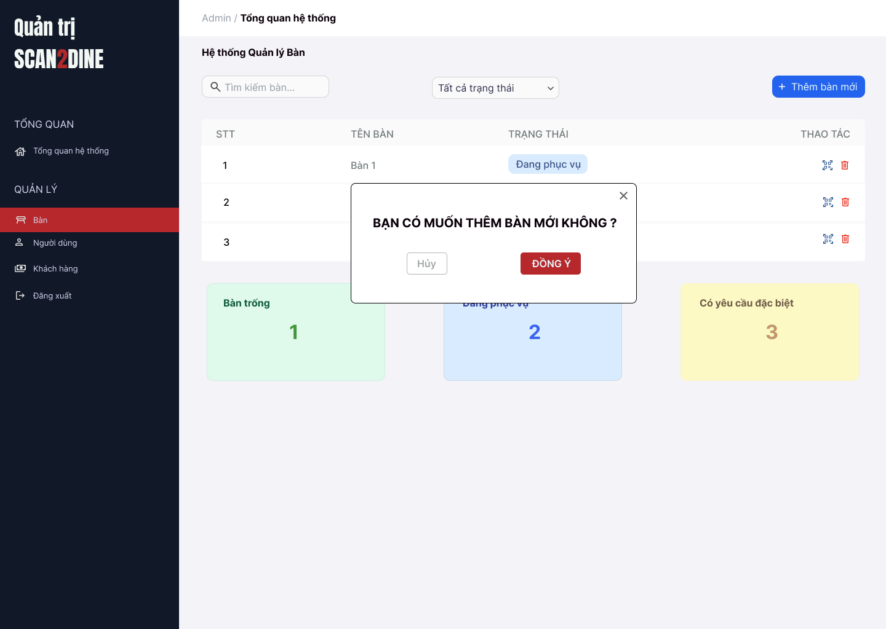
Test Case ID | Mô tả | Hành động | Điều kiện tiên quyết | Kết quả mong đợi | Kết quả thực tế | Kết quả |  |  | Kết quả |  |  | Chú thích
 |  |  |  |  |  | Vòng 1 |  |  | Vòng 2
 |  |  |  |  |  | Trạng thái | Ngày kiểm tra | Người kiểm tra | Trạng thái | Ngày kiểm tra | Người kiểm tra
GUI_SHOW Thêm bàn mới
GUI-TBM01 | [Hộp thoại xác nhận] Modal |  |  | - Label: "Bạn có muốn thêm bàn mới không?" - Status: Enable - Text color: Black - Background: White | - Label: "Bạn có muốn thêm bàn mới không?" - Status: Enable - Text color: Black - Background: White | Passed |  | Hợp | Passed |  | Hợp
GUI-TBM02 | [Nút "Không"] Button |  |  | - Label: "Không" - Status: Enable - Text color: White - Background: Red | - Label: "Không" - Status: Enable - Text color: White - Background: Red | Passed |  | Hợp | Passed |  | Hợp
GUI-TBM03 | [Nút "Đồng ý"] Button |  |  | - Label: "Đồng ý" - Status: Enable - Text color: White - Background: Green | - Label: "Đồng ý" - Status: Enable - Text color: White - Background: Green | Passed |  | Hợp | Passed |  | Hợp
GUI-TBM04 | [Nút đóng hộp thoại] Icon Button |  |  | - Icon: "X" góc bên phải - Status: Enable | - Icon: "X" góc bên phải - Status: Enable | Passed |  | Hợp | Passed |  | Hợp
FUNCTION_SHOW Thêm bàn mới
FUNC-TBM01 | Kiểm tra hiển thị hộp thoại thông báo [Thêm bàn mới] | 1. Mở trình duyệt firefox/safari/CocCoc 2. Nhập Url vào trình duyệt: [https://login.live.com/login.srf?lc=1066] 3. Đăng nhập vào hệ thống bằng tài khoản quản trị viên 4. Trên thanh sidebar bên trái, chọn mục [Bàn] 5. Chọn vào button [Thêm bàn mới] |  | Hiển thị màn hình Thêm bàn mới | Hiển thị màn hình Thêm bàn mới | Passed |  | Hợp | Passed |  | Hợp
FUNC-TBM02 | Kiểm tra việc khi người dùng chọn button [Hủy] trên hộp thoại thông báo Thêm bàn mới | 1. Chọn trên button [Hủy] | Passed FUNC-TBM01 | Hộp thoại đóng, không thêm bàn mới | Hộp thoại đóng, không thêm bàn mới | Passed |  | Hợp | Passed |  | Hợp
FUNC-TBM03 | Kiểm tra việc khi người dùng chọn button [Đồng ý] trên hộp thoại thông báo Thêm bàn mới và đang ở trạng thái "Tất cả trạng thái" | 1. Chọn trên button [Đồng ý] | Passed FUNC-TBM01 Tổng danh sách bàn hiện có là 5 | Thêm bàn số tiếp theo (VD: bàn số 6), gán trạng thái “Bàn trống”, hiển thị trong danh sách | Thêm bàn số tiếp theo (VD: bàn số 6), gán trạng thái “Bàn trống”, hiển thị trong danh sách | Passed |  | Hợp | Passed |  | Hợp
FUNC-TBM04 | Kiểm tra việc khi người dùng chọn button [Đồng ý] trên hộp thoại thông báo Thêm bàn mới và đang ở trạng thái "Bàn trống" | 1. Chọn trên button [Đồng ý] | Passed FUNC-TBM01 Tổng danh sách bàn hiện có là 5 | Bàn số tiếp theo được thêm, hiển thị trong danh sách vì cùng trạng thái “Bàn trống” | Bàn số tiếp theo được thêm, hiển thị trong danh sách vì cùng trạng thái “Bàn trống” | Passed |  | Hợp | Passed |  | Hợp
FUNC-TBM05 | Kiểm tra việc khi người dùng chọn button [Đồng ý] trên hộp thoại thông báo Thêm bàn mới và đang ở trạng thái "Đang phục vụ" | 1. Chọn trên button [Đồng ý] | Passed FUNC-TBM01 Tổng danh sách bàn hiện có là 5 | Thêm bàn với trạng thái “Bàn trống” | Thêm bàn với trạng thái “Bàn trống” | Passed |  | Hợp | Passed |  | Hợp
FUNC-TBM06 | Kiểm tra việc khi người dùng chọn button [Đồng ý] trên hộp thoại thông báo Thêm bàn mới và đang ở trạng thái "Đang có yêu cầu đặc biệt" | 1. Chọn trên button [Đồng ý] | Passed FUNC-TBM01 Tổng danh sách bàn hiện có là 5 | Thêm bàn với trạng thái “Bàn trống” | Thêm bàn với trạng thái “Bàn trống” | Passed |  | Hợp | Passed |  | Hợp
FUNC-TBM07 | Kiểm tra việc số bàn tăng đúng | 1. Chọn button [Thêm bàn mới] | Passed FUNC-TBM01 Tổng danh sách bàn hiện có là 5 | Mỗi lần thêm sẽ tăng số bàn lên (6 → 7 → 8...) | Mỗi lần thêm sẽ tăng số bàn lên (6 → 7 → 8...) | Passed |  | Hợp | Passed |  | Hợp
FUNC-TBM08 | Kiểm tra việc bàn mới vừa thêm có đúng trạng thái "Bàn trống" | 1. Chọn button [Thêm bàn mới] | Passed FUNC-TBM01 Tổng danh sách bàn hiện có là 5 | Trạng thái luôn là “Bàn trống” | Trạng thái luôn là “Bàn trống” | Passed |  | Hợp | Passed |  | Hợp

Xóa bàn
Project Name | Xây dựng website gọi món thanh toán thông minh qua qr code và AI, kết nối khách hàng với quầy ăn tại chợ đêm
Module Code | Xóa bàn
 | Hoàn thành | Lỗi | Chưa kiểm tra | Bị chăn | Tổng số trường hợp thử nghiệm
Round 1 | 0 | 0 | 0 | 0
Round 2 |  | 0 | 0 | 0
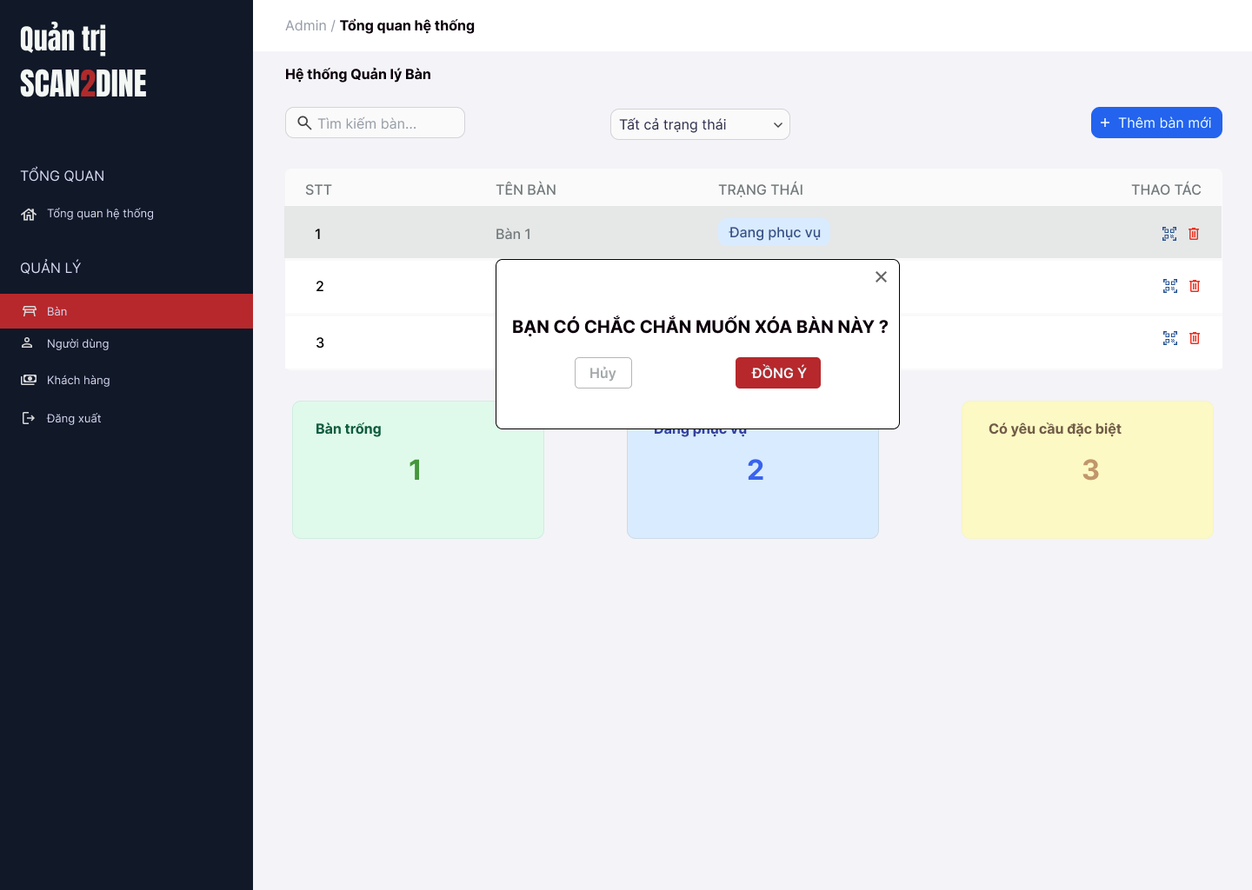
Test Case ID | Mô tả | Hành động | Điều kiện tiên quyết | Kết quả mong đợi | Kết quả thực tế | Kết quả |  |  | Kết quả |  |  | Chú thích
 |  |  |  |  |  | Vòng 1 |  |  | Vòng 2
 |  |  |  |  |  | Trạng thái | Ngày kiểm tra | Người kiểm tra | Trạng thái | Ngày kiểm tra | Người kiểm tra
GUI_SHOW Xóa bàn
GUI-XB01 | [Hộp thoại xác nhận] Modal |  |  | - Label: "Bạn có muốn xóa bàn 3 không?" - Status: Enable - Text color: Black - Background: White | - Label: "Bạn có muốn xóa bàn 3 không?" - Status: Enable - Text color: Black - Background: White | Passed |  | Hợp | Passed |  | Hợp
GUI-XB02 | [Nút "Không"] Button |  |  | - Label: "Không" - Status: Enable - Text color: White - Background: Red | - Label: "Không" - Status: Enable - Text color: White - Background: Red | Passed |  | Hợp | Passed |  | Hợp
GUI-XB03 | [Nút "Đồng ý"] Button |  |  | - Label: "Đồng ý" - Status: Enable - Text color: White - Background: Green | - Label: "Đồng ý" - Status: Enable - Text color: White - Background: Green | Passed |  | Hợp | Passed |  | Hợp
GUI-XB04 | [Nút đóng hộp thoại] Icon Button |  |  | - Icon: "X" góc bên phải - Status: Enable | - Icon: "X" góc bên phải - Status: Enable | Passed |  | Hợp | Passed |  | Hợp
FUNCTION_SHOW Xóa bàn
FUNC-XB01 | Kiểm tra hiển thị màn hình [Quản lý bàn] | 1. Mở trình duyệt firefox/safari/CocCoc 2. Nhập Url vào trình duyệt: [https://login.live.com/login.srf?lc=1066] 3. Đăng nhập vào hệ thống bằng tài khoản quản trị viên 4. Trên thanh sidebar bên trái, chọn mục [Bàn] |  | Màn hình [Quản lý bàn] được hiển thị thành công. Ngôn ngữ hiển thị trùng với cài đặt ngôn ngữ của trình duyệt. | Màn hình [Quản lý bàn] được hiển thị thành công. Ngôn ngữ hiển thị trùng với cài đặt ngôn ngữ của trình duyệt. | Passed |  | Hợp | Passed |  | Hợp
FUNC-XB02 | Kiểm tra hiển thị nút icon Xóa khi bàn ở trạng thái “Bàn trống” | 1. Kiểm tra danh sách bàn | Passed FUNC-XB01 | Nút Xóa hiển thị với các bàn “Bàn trống” |  | Passed |  | Hợp | Passed |  | Hợp
FUNC-XB03 | Kiểm tra không hiển thị nút Xóa với bàn “Đang phục vụ” | 1. Quan sát danh sách | Passed FUNC-XB01 | Nút Xóa không hiển thị |  | Passed |  | Hợp | Passed |  | Hợp
FUNC-XB04 | Kiểm tra không hiển thị nút Xóa với bàn “Có yêu cầu đặc biệt” | 1. Quan sát danh sách | Passed FUNC-XB01 | Nút Xóa không hiển thị |  | Passed |  | Hợp | Passed |  | Hợp
FUNC-XB05 | Kiểm tra việc khi người dùng click nút Xóa hiển thị hộp thoại xác nhận | 1. Nhấn nút Xóa ở bàn trống số 3 | Passed FUNC-XB01 | Hiển thị: “Bạn có chắc chắn muốn xóa bàn 3?” với [Đồng ý] và [Hủy] |  | Passed |  | Hợp | Passed |  | Hợp
FUNC-XB06 | Kiểm tra việc khi người dùng chọn button [Hủy] trên hộp thoại thông báo xác nhận xóa | 1. Chọn button [Hủy] trên hộ thoại thông báo xác nhận xóa | Passed FUNC-XB01, FUNC-XB05 | Không xóa bàn, đóng hộp thoại |  | Passed |  | Hợp | Passed |  | Hợp
FUNC-XB07 | Kiểm tra việc khi người dùng chọn button [Đồng ý] trên hộp thoại thông báo xác nhận xóa | 1. Chọn trên button [Đồng ý] trên hộ thoại thông báo xác nhận xóa | Passed FUNC-XB01, FUNC-XB05 | Bàn bị xóa khỏi danh sách |  | Passed |  | Hợp | Passed |  | Hợp
FUNC-XB08 | Kiểm tra việc khi người dùng chọn button [Đồng ý] xóa bàn đang lọc ở trạng thái "Bàn trống" | 1. Chọn "Bàn trống" ở combobox [Trạng thái] 2. Chọn icon xóa tại bàn 5 3. Chọn button [Đồng ý] tại hộp thoại thông báo xác nhận xóa | Passed FUNC-XB01 | Bàn 5 biến mất khỏi danh sách |  | Passed |  | Hợp | Passed |  | Hợp
...

